회원가입
회원가입 |  |  |  |  |  |  |  |  |  |  |  |  |  |  |  |  | 학생 프로젝트 통합 화면설계서
회원가입 화면 |  |  |  |  |  |  |  |  |  |  |  |  |  |  |  |  | Spring Boot · React · FastAPI(YOLO) · MySQL

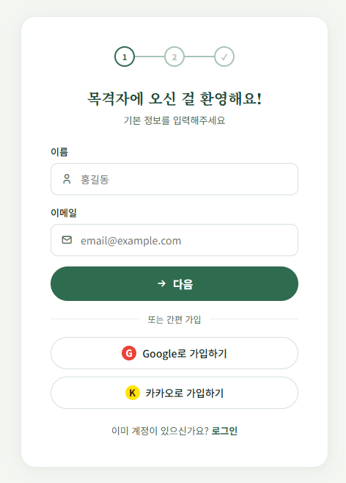
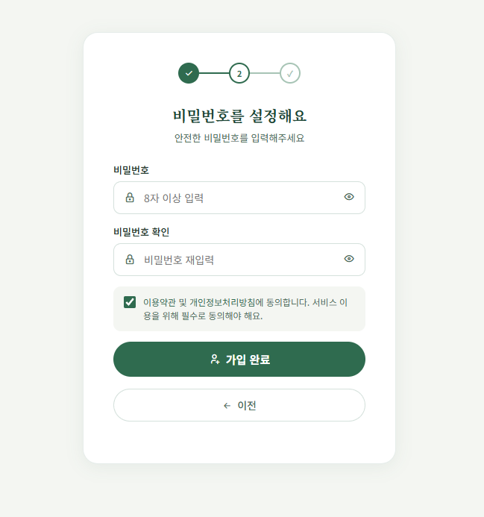
1. 화면 시안 |  |  |  |  |  |  |  |  |  |  |  |  |  |  |  |  | 4. 기본 정보
캡처 이미지 또는 와이어프레임을 붙여 넣는 영역 |  |  |  |  |  |  |  |  |  |  |  |  |  |  |  |  | 화면명 | 회원가입 |  |  |  |  | 작성자 | 황유빈
PC 화면 |  |  |  |  |  |  |  |  |  |  |  | 모바일 화면 |  |  |  |  | 화면 ID | SignUp-01 |  |  |  |  | 작성일 | 46182
 |  |  |  |  |  |  |  |  |  |  |  |  |  |  |  |  | 메뉴 | 회원가입 |  |  |  |  | 수정일 | 46182
 | Smart Vision |  |  |  |  |  |  |  |  |  |  | 모바일 화면 캡처 삽입 |  |  |  |  | 사용자 | 모든 사용자 |  |  |  |  | API 여부 | Y
 |  |  |  |  |  |  |  |  |  |  |  |  |  |  |  |  | 우선순위 | ★★★★★ |  |  |  |  | 관련 기능 | 회원가입
 |  | 이미지 업로드 / 분석 화면 시안 붙여넣기 |  |  |  |  |  |  |  |  |  |  |  |  |  |  | 설명 | 로그인을 위해 회원가입 하는 화면 |  |  |  |  | 관련 테이블 | member

 |  |  |  |  |  |  |  |  |  |  |  |  |  |  |  |  | 5. 진입 경로
 |  | 업로드 영역 |  |  |  | 분석 결과 영역 |  |  |  |  |  |  |  |  |  |  | 이전 화면 |  |  |  | 현재 화면 |  |  |  | 다음 화면
 |  |  |  |  |  |  |  |  |  |  |  |  |  |  |  |  | 로그인 화면 |  |  |  | 회원가입 화면 |  |  |  | 로그인 화면

 |  | 표 / 그래프 / 탐지 결과 표시 영역 |  |  |  |  |  |  |  |  |  |  |  |  |  |  | PC 주소 |  |  | /signUp |  |  | 권한 |  |  | 모든 사용자

 |  |  |  |  |  |  |  |  |  |  |  |  |  |  |  |  | 6. 화면 구성 요소
 |  |  |  |  |  |  |  |  |  |  |  |  |  |  |  |  | 번호 | 요소명 |  |  | 타입 | 설명 |  |  |  |  |  | 필수
 |  |  |  |  |  |  |  |  |  |  |  |  |  |  |  |  | 1 | 이메일 입력 |  |  | input | 이메일 입력 |  |  |  |  |  | Y
 |  |  |  |  |  |  |  |  |  |  |  |  |  |  |  |  | 2 | 비밀번호 입력 |  |  | input | 비밀번호 입력 |  |  |  |  |  | Y
 |  |  |  |  |  |  |  |  |  |  |  |  |  |  |  |  | 3 | 비밀번호 입력 확인 |  |  | input | 비밀번호 검증 |  |  |  |  |  | Y
 |  |  |  |  |  |  |  |  |  |  |  |  |  |  |  |  | 4 | 이름 입력 |  |  | input | 이름 입력 |  |  |  |  |  | Y
2. 화면 흐름도 |  |  |  |  |  |  |  |  |  |  |  |  |  |  |  |  | 5 | 회원가입 버튼 |  |  | button | 회원가입 완료 후 로그인 페이지로 이동 |  |  |  |  |  | Y
사용자의 행동 순서와 성공/실패 흐름을 간단히 작성

 | 화면 진입 |  |  |  | 아이디,비밀번호,비밀번호 확인,이름입력 |  |  | 클라이언트 검증 |  |  | api요청 |  |  |  | 서버 검증
 |  |  |  | → |  |  | → |  |  | → |  |  |  | →
 |  |  |  |  |  |  |  |  |  |  |  |  |  |  |  |  | 7. 주요 기능 |  |  |  |  |  | 8. 데이터
 |  |  |  |  |  |  |  |  | ↓ |  |  |  |  | ↓ |  | ↓ | • 이메일,비밀번호,이름 입력하여 회원가입 • 이메일 형식 검증 • 비밀번호 확인(재입력) 값과 일치하는지 검증 • 중복된 이메일인지 확인 |  |  |  |  |  | 입력 데이터 |  |  | 출력 데이터
 |  |  |  |  |  |  |  | 실패 시 에러 메시지 |  |  | ↓ | ↓ | ↓ |  | 가입 성공(로그인 페이지 이동) |  |  |  |  |  |  |  | email:사용자이메일 |  |  | (실패시)message:오류메시지
 |  |  |  |  |  |  |  |  |  |  |  |  |  |  |  |  |  |  |  |  |  |  | password:사용자비밀번호 |  |  | (성공시)message:회원가입 성공 메시지
 |  |  |  |  |  |  |  |  |  |  |  |  |  |  |  |  |  |  |  |  |  |  | passwordConfirm:사용자비밀번호 검증
 |  |  |  |  |  |  |  |  |  |  |  |  |  |  |  |  |  |  |  |  |  |  | name:사용자 이름
3. 개발 환경 / 시스템 구성
각 화면에서 어떤 서버/API/DB와 연결되는지 구현 단계에서 바로 확인하기 위한 영역

 | React Frontend |  |  |  | Spring Boot API/Business |  |  | MySQL Database
 |  |  |  | HTTP |  |  | JPA/JDBC |  |  |  |  |  |  |  |  |  | 9. API
 |  |  |  |  |  |  |  |  |  |  |  |  |  |  |  |  | Method |  | URL |  |  | 서버 |  | 설명 |  | 요청 데이터 | 응답 데이터
 |  |  |  |  |  |  |  |  |  |  |  |  |  |  |  |  | POST |  | /api/auth/signUp |  |  | Spring |  | 회원가입 |  | email,password,passwordConfirm,name | message
 |  |  |  |  |  |  |  |  |  |  |  |  |  |  |  |  | GET |  | /api/auth/check-email |  |  | Spring |  | 이메일중복확인 |  | email | available:true/false

 |  |  |  |  |  |  |  |  |  |  |  |  |  |  |  |  | ※ 상세 Request/Response JSON은 필요 시 이 칸에 간단히 작성. 너무 길면 팀 README 또는 코드 주석에 연결.
구분 |  |  | 역할
React |  |  | 화면 구현, 업로드 폼, 결과 출력, API 호출
Spring Boot |  |  | 비즈니스 로직, 로그인/회원/결과 저장 API, MySQL 연동 |  |  |  |  |  |  |  |  |  |  |  |  |  | 10. 사용 테이블 |  |  |  |  |  | 11. 예외 처리
MySQL |  |  | 사용자, 파일, 분석 결과, 로그 데이터 저장 |  |  |  |  |  |  |  |  |  |  |  |  |  | 테이블명 |  | 용도 |  |  |  | 상황 |  |  | 처리 내용 / 메시지
 |  |  |  |  |  |  |  |  |  |  |  |  |  |  |  |  | member |  | 사용자 정보 |  |  |  | 이메일,이름 빈값 |  |  | 입력되지 않은 정보가 있습니다
 |  |  |  |  |  |  |  |  |  |  |  |  |  |  |  |  |  |  |  |  |  |  | 비밀번호 와 비밀번호 확인이 일치하지 않음 |  |  | 비밀번호가 일치하지 않습니다.
 |  |  |  |  |  |  |  |  |  |  |  |  |  |  |  |  |  |  |  |  |  |  | 중복된 이메일 |  |  | 이미 등록된 이메일 입니다.
 |  |  |  |  |  |  |  |  |  |  |  |  |  |  |  |  |  |  |  |  |  |  | 서버 오류 |  |  | 잠시 후 다시 시도해주세요.
 |  |  |  |  |  |  |  |  |  |  |  |  |  |  |  |  |  |  |  |  |  |  | 이메일 형식이 아님 |  |  | 올바른 이메일을 입력 해 주세요
12. 공통으로 별도 관리할 항목 : 문서 수를 늘리지 않기 위해 최소 항목만 유지
DB 상세 설계 테이블/컬럼/관계 |  |  |  |  |  |  | 프로젝트 공통 시스템 구성 React·Spring·FastAPI·MySQL 연결 |  |  |  |  |  |  | WBS/일정 담당자·기간·완료여부 |  |  |  |  |  |  |  | README/Git 규칙 실행방법·브랜치·커밋 규칙

로그인
로그인 |  |  |  |  |  |  |  |  |  |  |  |  |  |  |  |  | 학생 프로젝트 통합 화면설계서
로그인 |  |  |  |  |  |  |  |  |  |  |  |  |  |  |  |  | Spring Boot · React · FastAPI(YOLO) · MySQL

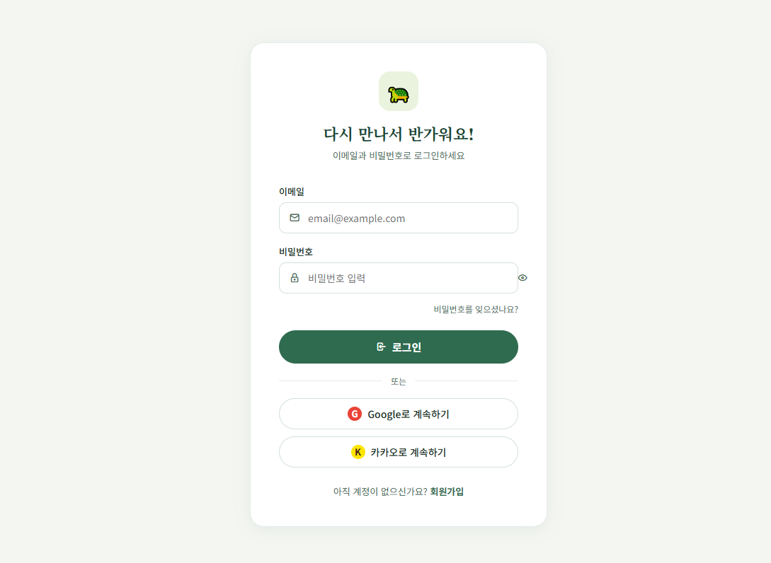
1. 화면 시안 |  |  |  |  |  |  |  |  |  |  |  |  |  |  |  |  | 4. 기본 정보
캡처 이미지 또는 와이어프레임을 붙여 넣는 영역 |  |  |  |  |  |  |  |  |  |  |  |  |  |  |  |  | 화면명 | 로그인 |  |  |  |  | 작성자 | 황유빈
PC 화면 |  |  |  |  |  |  |  |  |  |  |  | 모바일 화면 |  |  |  |  | 화면 ID | SignIn-01 |  |  |  |  | 작성일 | 46182
 |  |  |  |  |  |  |  |  |  |  |  |  |  |  |  |  | 메뉴 | 로그인 |  |  |  |  | 수정일 | 46182
 | Smart Vision |  |  |  |  |  |  |  |  |  |  | 모바일 화면 캡처 삽입 |  |  |  |  | 사용자 | 회원 |  |  |  |  | API 여부 | Y
 |  |  |  |  |  |  |  |  |  |  |  |  |  |  |  |  | 우선순위 | ★★★★★ |  |  |  |  | 관련 기능 | 로그인
 |  | 이미지 업로드 / 분석 화면 시안 붙여넣기 |  |  |  |  |  |  |  |  |  |  |  |  |  |  | 설명 | 로그인 |  |  |  |  | 관련 테이블 | member

 |  |  |  |  |  |  |  |  |  |  |  |  |  |  |  |  | 5. 진입 경로
 |  | 업로드 영역 |  |  |  | 분석 결과 영역 |  |  |  |  |  |  |  |  |  |  | 이전 화면 |  |  |  | 현재 화면 |  |  |  | 다음 화면
 |  |  |  |  |  |  |  |  |  |  |  |  |  |  |  |  | 메인화면 |  |  |  | 로그인화면 |  |  |  | 메인화면

 |  | 표 / 그래프 / 탐지 결과 표시 영역 |  |  |  |  |  |  |  |  |  |  |  |  |  |  | PC 주소 |  |  | /login |  |  | 권한 |  |  | 모든 사용자

 |  |  |  |  |  |  |  |  |  |  |  |  |  |  |  |  | 6. 화면 구성 요소
 |  |  |  |  |  |  |  |  |  |  |  |  |  |  |  |  | 번호 | 요소명 |  |  | 타입 | 설명 |  |  |  |  |  | 필수
 |  |  |  |  |  |  |  |  |  |  |  |  |  |  |  |  | 1 | 로그인 버튼 |  |  | button | 로그인 요청 |  |  |  |  |  | Y
 |  |  |  |  |  |  |  |  |  |  |  |  |  |  |  |  | 2 | 아이디 입력 |  |  | input | 로그인 위해 아이디 입력 |  |  |  |  |  | Y
 |  |  |  |  |  |  |  |  |  |  |  |  |  |  |  |  | 3 | 비밀번호 입력 |  |  | input | 로그인 위해 비밀번호 입력 |  |  |  |  |  | N
 |  |  |  |  |  |  |  |  |  |  |  |  |  |  |  |  | 4 | 회원가입 버튼 |  |  | button | 회원가입 페이지 이동 |  |  |  |  |  | Y
2. 화면 흐름도 |  |  |  |  |  |  |  |  |  |  |  |  |  |  |  |  | 5 | 비밀번호 찾기 버튼 |  |  | button | 비밀번호 찾기 페이지 이동 |  |  |  |  |  | N
사용자의 행동 순서와 성공/실패 흐름을 간단히 작성

 | 화면 진입 |  |  |  | 사용자 입력(아이디,비밀번호) |  |  | 클라이언트 검증 |  |  | api요청 |  |  |  | 서버 검증
 |  |  |  | → |  |  | → |  |  | → |  |  |  | →
 |  |  |  |  |  |  |  |  |  |  |  |  |  |  |  |  | 7. 주요 기능 |  |  |  |  |  | 8. 데이터
 |  |  |  |  |  |  |  |  | ↓ |  |  |  |  | ↓ |  | ↓ | •로그인 위해 아이디 비밀번호 입력 •로그인 실패시 오류메시지 출력 |  |  |  |  |  | 입력 데이터 |  |  | 출력 데이터
 |  |  |  |  |  |  |  | 실패 시 에러 메시지 |  |  | ↓ | ↓ | ↓ |  | 로그인 성공(메인페이지 이동) |  |  |  |  |  |  |  | email:사용자이메일 |  |  | token
 |  |  |  |  |  |  |  |  |  |  |  |  |  |  |  |  |  |  |  |  |  |  | password:사용자 비밀번호 |  |  | userId
 |  |  |  |  |  |  |  |  |  |  |  |  |  |  |  |  |  |  |  |  |  |  |  |  |  | name
 |  |  |  |  |  |  |  |  |  |  |  |  |  |  |  |  |  |  |  |  |  |  |  |  |  | (실패시)message:이메일 또는 비밀번호가 다릅니다
3. 개발 환경 / 시스템 구성
각 화면에서 어떤 서버/API/DB와 연결되는지 구현 단계에서 바로 확인하기 위한 영역

 | React Frontend |  |  |  | Spring Boot API/Business |  |  | MySQL Database
 |  |  |  | HTTP |  |  | JPA/JDBC |  |  |  |  |  |  |  |  |  | 9. API
 |  |  |  |  |  |  |  |  |  |  |  |  |  |  |  |  | Method |  | URL |  |  | 서버 |  | 설명 |  | 요청 데이터 | 응답 데이터
 |  |  |  |  |  |  |  |  |  |  |  |  |  |  |  |  | POST |  | /api/auth/login |  |  | Spring |  | 로그인 |  | email,password | token,memberId,name

 |  |  |  |  |  |  |  |  |  |  |  |  |  |  |  |  | ※ 상세 Request/Response JSON은 필요 시 이 칸에 간단히 작성. 너무 길면 팀 README 또는 코드 주석에 연결.
구분 |  |  | 역할
React |  |  | 화면 구현, 업로드 폼, 결과 출력, API 호출
Spring Boot |  |  | 비즈니스 로직, 로그인/회원/결과 저장 API, MySQL 연동 |  |  |  |  |  |  |  |  |  |  |  |  |  | 10. 사용 테이블 |  |  |  |  |  | 11. 예외 처리
MySQL |  |  | 사용자, 파일, 분석 결과, 로그 데이터 저장 |  |  |  |  |  |  |  |  |  |  |  |  |  | 테이블명 |  | 용도 |  |  |  | 상황 |  |  | 처리 내용 / 메시지
 |  |  |  |  |  |  |  |  |  |  |  |  |  |  |  |  | member |  | 사용자 정보 |  |  |  | 이메일 or 비밀번호 불일치 |  |  | 이메일 또는 비밀번호가 일치하지 않습니다
 |  |  |  |  |  |  |  |  |  |  |  |  |  |  |  |  |  |  |  |  |  |  | 이메일 or 비밀번호 미입력 |  |  | 이메일 과 비밀번호를 모두 입력 해 주세요
 |  |  |  |  |  |  |  |  |  |  |  |  |  |  |  |  |  |  |  |  |  |  | 이메일 형식 오류 |  |  | 올바른 이메일 형식이 아닙니다.
 |  |  |  |  |  |  |  |  |  |  |  |  |  |  |  |  |  |  |  |  |  |  | 서버 오류 |  |  | 잠시 후 다시 시도해주세요.
12. 공통으로 별도 관리할 항목 : 문서 수를 늘리지 않기 위해 최소 항목만 유지
DB 상세 설계 테이블/컬럼/관계 |  |  |  |  |  |  | 프로젝트 공통 시스템 구성 React·Spring·FastAPI·MySQL 연결 |  |  |  |  |  |  | WBS/일정 담당자·기간·완료여부 |  |  |  |  |  |  |  | README/Git 규칙 실행방법·브랜치·커밋 규칙

메인페이지
메인페이지 |  |  |  |  |  |  |  |  |  |  |  |  |  |  | 학생 프로젝트 통합 화면설계서
홍보 페이지 |  |  |  |  |  |  |  |  |  |  |  |  |  |  | Spring Boot · React · FastAPI(YOLO) · MySQL

1. 화면 시안 |  |  |  |  |  |  |  |  |  |  |  |  |  |  | 4. 기본 정보
캡처 이미지 또는 와이어프레임을 붙여 넣는 영역 |  |  |  |  |  |  |  |  |  |  |  |  |  |  | 화면명 | 메인페이지 |  |  |  |  | 작성자 | 이성찬
PC 화면 |  |  |  |  |  |  |  |  |  |  |  | 모바일 화면 |  |  | 화면 ID | Main-01 |  |  |  |  | 작성일 | 46182
 |  |  |  |  |  |  |  |  |  |  |  |  |  |  | 메뉴 | 메인 |  |  |  |  | 수정일 | 46182
 | Smart Vision |  |  |  |  |  |  |  |  |  |  | 모바일 화면 캡처 삽입 |  |  | 사용자 | 사용자 |  |  |  |  | API 여부 | N
 |  |  |  |  |  |  |  |  |  |  |  |  |  |  | 우선순위 | ★★★☆☆ |  |  |  |  | 관련 기능 | 메인홍보페이지
 |  | 이미지 업로드 / 분석 화면 시안 붙여넣기 |  |  |  |  |  |  |  |  |  |  |  |  | 설명 | 비 로그인,로그인 사용자가 최초에 접속하는 화면 |  |  |  |  | 관련 테이블 | member

 |  |  |  |  |  |  |  |  |  |  |  |  |  |  | 5. 진입 경로
 |  | 업로드 영역 |  |  |  | 분석 결과 영역 |  |  |  |  |  |  |  |  | 이전 화면 |  |  |  | 현재 화면 |  |  |  | 다음 화면
 |  |  |  |  |  |  |  |  |  |  |  |  |  |  | 없음 |  |  |  | 메인화면 |  |  |  | 분석,설정,통계,랭킹

 |  | 표 / 그래프 / 탐지 결과 표시 영역 |  |  |  |  |  |  |  |  |  |  |  |  | PC 주소 |  |  | / |  |  | 권한 |  |  | 모든 사용자

 |  |  |  |  |  |  |  |  |  |  |  |  |  |  | 6. 화면 구성 요소
 |  |  |  |  |  |  |  |  |  |  |  |  |  |  | 번호 | 요소명 |  |  | 타입 | 설명 |  |  |  |  |  | 필수
 |  |  |  |  |  |  |  |  |  |  |  |  |  |  | 1 | 무료로시작버튼 |  |  | button | 캘리브레이션 등록 되어있는 화면인경우 분석 페이지로 이동 아닌경우 캘리브레이션 등록 페이지로 이동 |  |  |  |  |  | N
 |  |  |  |  |  |  |  |  |  |  |  |  |  |  | 2 |  |  |  |  |  |  |  |  |  |  | N
 |  |  |  |  |  |  |  |  |  |  |  |  |  |  | 3 |  |  |  |  |  |  |  |  |  |  | N
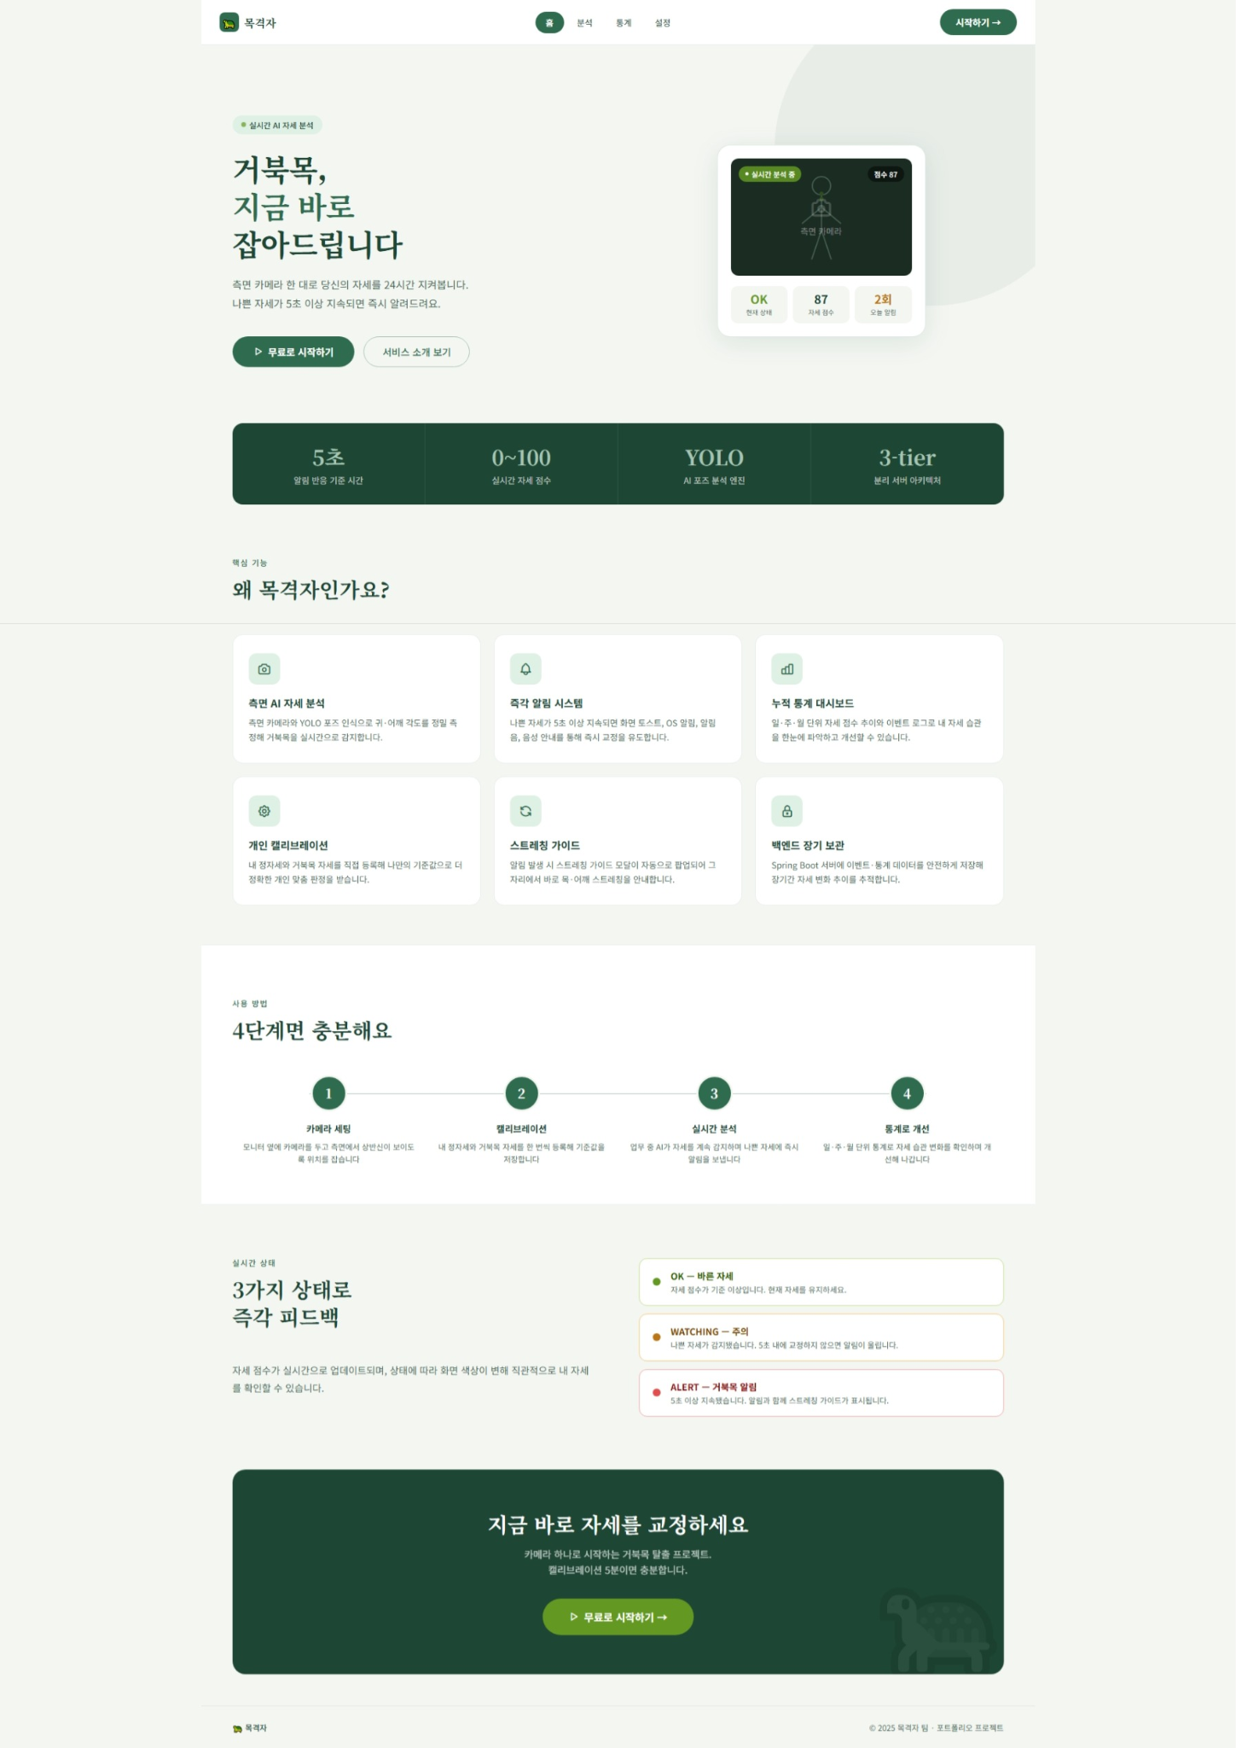 |  |  |  |  |  |  |  |  |  |  |  |  |  |  | 4 |  |  |  |  |  |  |  |  |  |  | N
2. 화면 흐름도 |  |  |  |  |  |  |  |  |  |  |  |  |  |  | 5 |  |  |  |  |  |  |  |  |  |  | N
사용자의 행동 순서와 성공/실패 흐름을 간단히 작성

 | 화면 진입 |  |  |  | 무료로 시작 버튼 클릭 |  |  | 로그인여부? |  |  | 캘리브레이션 여부? |  |  | 분석 페이지 이동
 |  |  |  | → |  |  | → |  |  | → |  |  | →
 |  |  |  |  |  |  |  |  |  |  |  |  |  |  | 7. 주요 기능 |  |  |  |  |  | 8. 데이터
 |  |  |  |  |  |  |  |  | → |  |  | → |  |  | • 이미지/영상 파일 업로드 • YOLO 모델로 분석 요청 • 분석 결과 이미지 및 객체 목록 표시 • 결과 데이터 저장 • 분석 실패 시 메시지 표시 |  |  |  |  |  | 입력 데이터 |  |  | 출력 데이터
 |  |  |  |  |  |  |  | 로그인 페이지 이동 |  |  | 캘리브레이션 페이지 이동 |  |  |  |  |  |  |  |  |  | userId:사용자

3. 개발 환경 / 시스템 구성
각 화면에서 어떤 서버/API/DB와 연결되는지 구현 단계에서 바로 확인하기 위한 영역

 | React Frontend |  |  |  | Spring Boot API/Business |  |  | MySQL Database
 |  |  |  | HTTP |  |  | JPA/JDBC |  |  |  |  |  |  |  | 9. API
 |  |  |  |  |  |  |  |  |  |  |  |  |  |  | Method |  | URL |  |  | 서버 |  | 설명 |  | 요청 데이터 | 응답 데이터

 |  |  |  |  |  |  |  |  |  |  |  |  |  |  | ※ 상세 Request/Response JSON은 필요 시 이 칸에 간단히 작성. 너무 길면 팀 README 또는 코드 주석에 연결.
구분 |  |  | 역할
React |  |  | 화면 구현, 업로드 폼, 결과 출력, API 호출
Spring Boot |  |  | 비즈니스 로직, 로그인/회원/결과 저장 API, MySQL 연동 |  |  |  |  |  |  |  |  |  |  |  | 10. 사용 테이블 |  |  |  |  |  | 11. 예외 처리
MySQL |  |  | 사용자, 파일, 분석 결과, 로그 데이터 저장 |  |  |  |  |  |  |  |  |  |  |  | 테이블명 |  | 용도 |  |  |  | 상황 |  |  | 처리 내용 / 메시지
 |  |  |  |  |  |  |  |  |  |  |  |  |  |  |  |  |  |  |  |  | 서버 오류 |  |  | 잠시후 다시 시도해 주세요

12. 공통으로 별도 관리할 항목 : 문서 수를 늘리지 않기 위해 최소 항목만 유지
DB 상세 설계 테이블/컬럼/관계 |  |  |  |  |  |  | 프로젝트 공통 시스템 구성 React·Spring·FastAPI·MySQL 연결 |  |  |  |  |  | WBS/일정 담당자·기간·완료여부 |  |  |  |  |  |  | README/Git 규칙 실행방법·브랜치·커밋 규칙

캘리브레이션
캘리브레이션 |  |  |  |  |  |  |  |  |  |  |  |  |  |  | 학생 프로젝트 통합 화면설계서
영상 분석을 시작하기 전에 기준이 될 보정값 입력(캘리브레이션) |  |  |  |  |  |  |  |  |  |  |  |  |  |  | Spring Boot · React · FastAPI(YOLO) · MySQL

1. 화면 시안 |  |  |  |  |  |  |  |  |  |  |  |  |  |  | 4. 기본 정보
캡처 이미지 또는 와이어프레임을 붙여 넣는 영역 |  |  |  |  |  |  |  |  |  |  |  |  |  |  | 화면명 | 캘리브레이션 |  |  |  |  | 작성자 | 이창호
PC 화면 |  |  |  |  |  |  |  |  |  |  |  |  | 모바일 화면 |  | 화면 ID | Cal-01 |  |  |  |  | 작성일 | 46182
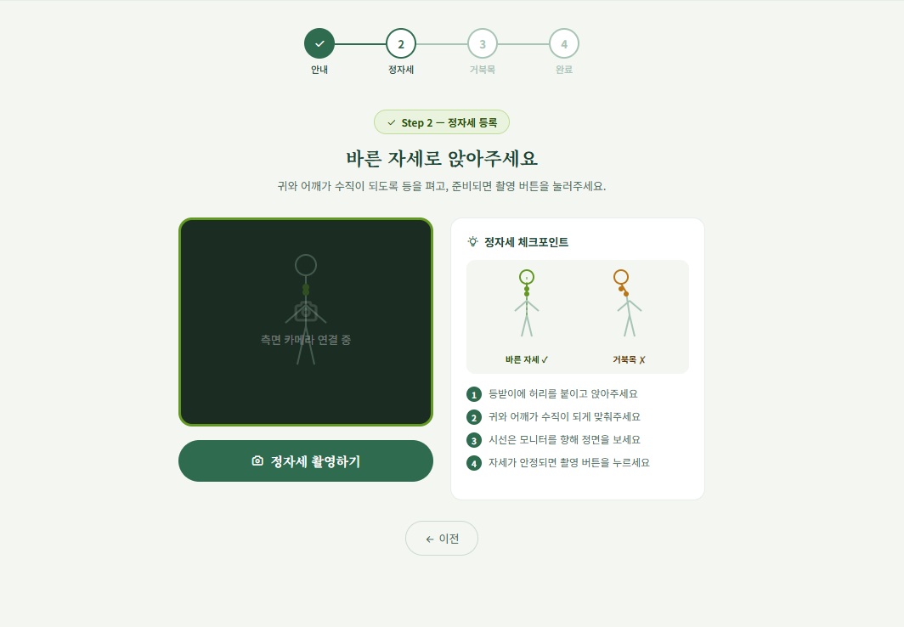
 |  |  |  |  |  |  |  |  |  |  |  |  |  |  | 메뉴 | 캘리브레이션 |  |  |  |  | 수정일 | 46182
 | Smart Vision |  |  |  |  |  |  |  |  |  |  |  | 모바일 화면 캡처 삽입 |  | 사용자 | 사용자 / 관리자 |  |  |  |  | API 여부 | Y
 |  |  |  |  |  |  |  |  |  |  |  |  |  |  | 우선순위 | ★★★★★ |  |  |  |  | 관련 기능 | 자세캘리브레이션
 |  | 이미지 업로드 / 분석 화면 시안 붙여넣기 |  |  |  |  |  |  |  |  |  |  |  |  | 설명 | 정자세를 등록하고 개인 기준값을 저장하는 화면 |  |  |  |  | 관련 테이블 | calibration_data

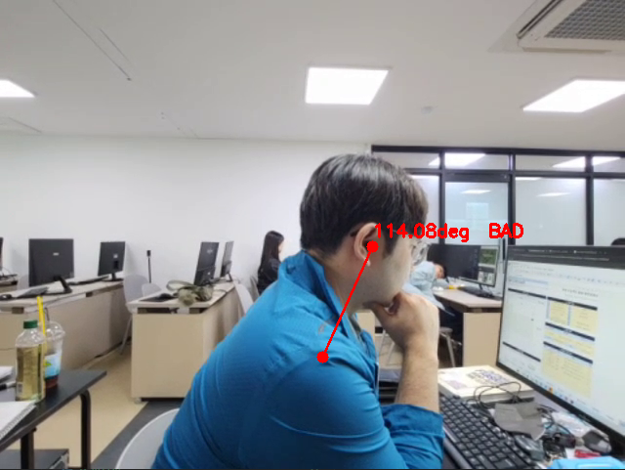
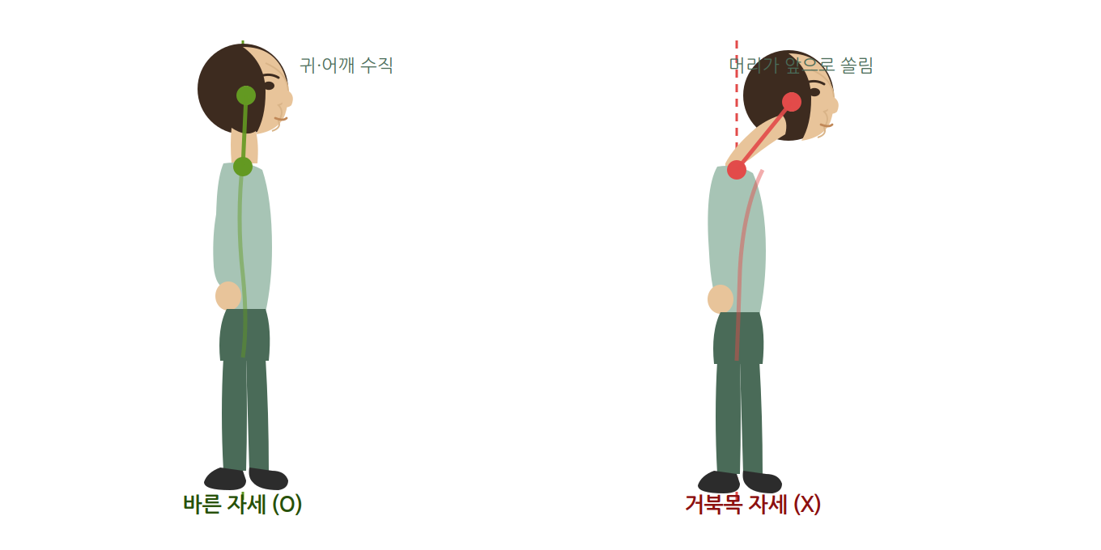
 |  | 업로드 영역 |  |  |  |  | 분석 결과 영역 |  |  |  |  |  |  |  | 이전 화면 |  |  |  | 현재 화면 |  |  |  | 다음 화면
 |  |  |  |  |  |  |  |  |  |  |  |  |  |  | 로그인 |  |  |  | 캘리브레이션 |  |  |  | 실시간 분석

 |  | 표 / 그래프 / 탐지 결과 표시 영역 |  |  |  |  |  |  |  |  |  |  |  |  | PC 주소 |  |  | /calibration |  |  | 권한 |  |  | 로그인 사용자

 |  |  |  |  |  |  |  |  |  |  |  |  |  |  | 6. 화면 구성 요소
 |  |  |  |  |  |  |  |  |  |  |  |  |  |  | 번호 | 요소명 |  |  | 타입 | 설명 |  |  |  |  |  | 필수
 |  |  |  |  |  |  |  |  |  |  |  |  |  |  | 1 | 카메라 영상 영역 |  |  | video | 실시간 카메라 스트림 표시 |  |  |  |  |  | Y
 |  |  |  |  |  |  |  |  |  |  |  |  |  |  | 2 | 캘리브레이션 시작 버튼 |  |  | button | /calibrate API 호출, 3초 수집 시작 |  |  |  |  |  | Y
 |  |  |  |  |  |  |  |  |  |  |  |  |  |  | 3 | 진행 상태 표시 |  |  | text | 수집 중/완료 상태 표시 |  |  |  |  |  | N
 |  |  |  |  |  |  |  |  |  |  |  |  |  |  | 4 | 기준값 결과 표시 |  |  | text | 저장된 good 값 표시 |  |  |  |  |  | Y
2. 화면 흐름도 |  |  |  |  |  |  |  |  |  |  |  |  |  |  | 5 | 분석 시작 버튼 |  |  | button | 캘리브레이션 완료 후 분석 화면으로 이동 |  |  |  |  |  | Y
사용자의 행동 순서와 성공/실패 흐름을 간단히 작성

2. 화면 흐름도
사용자의 행동 순서와 성공/실패 흐름을 간단히 작성
 | 화면 진입 |  |  |  | 카메라 활성화 |  |  |  | API 요청 (/calibrate) |  |  | 기준값 저장 / 출력
 |  |  |  | → |  |  |  | → |  |  | →
 |  |  |  |  |  |  |  |  |  |  |  |  |  |  | 7. 주요 기능 |  |  |  |  |  | 8. 데이터
 |  |  |  |  |  |  |  |  |  | ↓ |  |  |  |  | • 카메라 실시간 영상 표시 • 정자세 3초 수집 후 기준값 계산 • 귀-어깨 각도 중앙값 저장 • 캘리브레이션 실패 시 메시지 표시 |  |  |  |  |  | 입력 데이터 |  |  | 출력 데이터
 |  |  |  |  |  |  |  |  | 실패 시 에러 메시지 |  |  |  |  |  |  |  |  |  |  |  | 카메라 프레임 (실시간) |  |  | good: 정자세 기준 각도
 |  |  |  |  |  |  |  |  |  |  |  |  |  |  |  |  |  |  |  |  | userId : 사용자 |  |  | threshold: 임계값

3. 개발 환경 / 시스템 구성
각 화면에서 어떤 서버/API/DB와 연결되는지 구현 단계에서 바로 확인하기 위한 영역

 | React Frontend |  |  |  | Spring Boot API/Business |  |  |  | MySQL Database
 |  |  |  | HTTP |  |  |  | JPA/JDBC |  |  |  |  |  |  | 9. API
 |  |  |  |  |  |  |  |  |  |  |  |  |  |  | Method |  | URL |  |  | 서버 |  | 설명 |  | 요청 데이터 | 응답 데이터
 |  | ↕ HTTP |  |  |  | ↕ HTTP |  |  |  |  |  |  |  |  | POST |  | /calibrate |  |  | FastAPI |  | 정자세 수집 |  | 없음 | good : 정자세 기준 각도
 | FastAPI YOLO |  |  |  | FastAPI YOLO |  |  |  |  |  |  |  |  |  | POST |  | /api/calibration/save |  |  | Spring |  | 기준값 저장 |  | good : 기준 각도 | savedId : 저장된 ID
 |  |  |  |  |  |  |  |  |  |  |  |  |  |  | GET |  | /api/calibration/{userId} |  |  | Spring |  | 기준값 조회 |  | userId : 사용자 ID | good : 기준 각도, threshold : 임계값

 |  |  |  |  |  |  |  |  |  |  |  |  |  |  | ※ 상세 Request/Response JSON은 필요 시 이 칸에 간단히 작성. 너무 길면 팀 README 또는 코드 주석에 연결.
구분 |  |  | 역할
React |  |  | 카메라 표시, 캘리브레이션 시작 버튼, 결과 표시
Spring Boot |  |  | 캘리브레이션 기준값 저장/조회 API, MySQL 연동 |  |  |  |  |  |  |  |  |  |  |  | 10. 사용 테이블 |  |  |  |  |  | 11. 예외 처리
FastAPI(YOLO) |  |  | 카메라 프레임 분석, 귀-어깨 각도 계산, 기준값 반환 |  |  |  |  |  |  |  |  |  |  |  | 테이블명 |  | 용도 |  |  |  | 상황 |  |  | 처리 내용 / 메시지
MySQL |  |  | 사용자별 캘리브레이션 기준값 저장 |  |  |  |  |  |  |  |  |  |  |  | member |  | 사용자 정보 |  |  |  | 키포인트 미검출 |  |  | 자세를 다시 잡아주세요.
 |  |  |  |  |  |  |  |  |  |  |  |  |  |  | calibration |  | 캘리브레이션 기준값 |  |  |  | 사람 없음 |  |  | 카메라 앞에 앉아주세요.
 |  |  |  |  |  |  |  |  |  |  |  |  |  |  |  |  |  |  |  |  | 서버 오류 |  |  | 잠시 후 다시 시도해주세요.

12. 공통으로 별도 관리할 항목 : 문서 수를 늘리지 않기 위해 최소 항목만 유지
DB 상세 설계 테이블/컬럼/관계 |  |  |  |  |  |  |  | 프로젝트 공통 시스템 구성 React·Spring·FastAPI·MySQL 연결 |  |  |  |  |  | WBS/일정 담당자·기간·완료여부 |  |  |  |  |  | README/Git 규칙 실행방법·브랜치·커밋 규칙

실시간관제
실시간관제 |  |  |  |  |  |  |  |  |  |  |  |  |  |  |  | 학생 프로젝트 통합 화면설계서
실시간 영상 분석을 통한 자세 이상 감지 |  |  |  |  |  |  |  |  |  |  |  |  |  |  |  | Spring Boot · React · FastAPI(YOLO) · MySQL

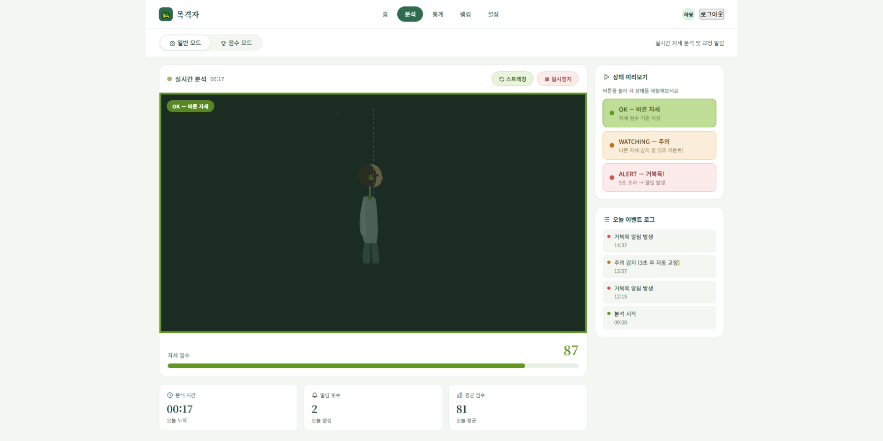
1. 화면 시안 |  |  |  |  |  |  |  |  |  |  |  |  |  |  |  | 4. 기본 정보
캡처 이미지 또는 와이어프레임을 붙여 넣는 영역 |  |  |  |  |  |  |  |  |  |  |  |  |  |  |  | 화면명 | 실시간관제 |  |  |  |  | 작성자 | 차도헌
PC 화면 |  |  |  |  |  |  |  |  |  |  |  |  | 모바일 화면 |  |  | 화면 ID | Control-01 |  |  |  |  | 작성일 | 46182
 |  |  |  |  |  |  |  |  |  |  |  |  |  |  |  | 메뉴 | 자세분석 |  |  |  |  | 수정일 | 46182
 | Smart Vision |  |  |  |  |  |  |  |  |  |  |  | 모바일 화면 캡처 삽입 |  |  | 사용자 | 일반사용자(직장인, 학생, 수험생) |  |  |  |  | API 여부 | Y
 |  |  |  |  |  |  |  |  |  |  |  |  |  |  |  | 우선순위 | ★★★★★ |  |  |  |  | 관련 기능 | 실시간 바른자세 관제
 |  | 이미지 업로드 / 분석 화면 시안 붙여넣기 |  |  |  |  |  |  |  |  |  |  |  |  |  | 설명 | 웹캠 영상을 실시간 분석해 거북목 자세를 감지하고 알림을 주는 화면 |  |  |  |  | 관련 테이블 | calibration, analysis, analysis_event, stretch_log

 |  |  |  |  |  |  |  |  |  |  |  |  |  |  |  | 5. 진입 경로
 |  | 업로드 영역 |  |  |  |  | 분석 결과 영역 |  |  |  |  |  |  |  |  | 이전 화면 |  |  |  | 현재 화면 |  |  |  | 다음 화면
 |  |  |  |  |  |  |  |  |  |  |  |  |  |  |  | 홈 / 캘리브레이션(최초 1회 필수) |  |  |  | 실시간 관제 |  |  |  | 통계 리포트 / 점수모드

 |  | 표 / 그래프 / 탐지 결과 표시 영역 |  |  |  |  |  |  |  |  |  |  |  |  |  | PC 주소 |  |  | /analysis?mode=normal |  |  | 권한 |  |  | 로그인 사용자

 |  |  |  |  |  |  |  |  |  |  |  |  |  |  |  | 6. 화면 구성 요소
 |  |  |  |  |  |  |  |  |  |  |  |  |  |  |  | 번호 | 요소명 |  |  | 타입 | 설명 |  |  |  |  |  | 필수
 |  |  |  |  |  |  |  |  |  |  |  |  |  |  |  | 1 | 분석 결과 이미지 |  |  | image | 영상 분석 결과 출력 |  |  |  |  |  | Y
 |  |  |  |  |  |  |  |  |  |  |  |  |  |  |  | 2 | 시작/정지버튼 |  |  | button | 영상 분석 시작-정지 요청 |  |  |  |  |  | Y
 |  |  |  |  |  |  |  |  |  |  |  |  |  |  |  | 3 | 종료 버튼 |  |  | button | 분석 종료, 세션기록 저장 |  |  |  |  |  | Y
 |  |  |  |  |  |  |  |  |  |  |  |  |  |  |  | 4 | 자세 상태 배지 |  |  | badge | OK, WATCHING, ALERT 상태표시 |  |  |  |  |  | Y
2. 화면 흐름도 |  |  |  |  |  |  |  |  |  |  |  |  |  |  |  | 5 | 거묵복 알림 토스트 |  |  | toast | 나쁜 자세 N초 지속 시 알림 표시 |  |  |  |  |  | Y
사용자의 행동 순서와 성공/실패 흐름을 간단히 작성 |  |  |  |  |  |  |  |  |  |  |  |  |  |  |  | 6 | 이벤트 로그 |  |  | list | 분석 시작, WATCHING, ALERT, 분석 종료 로그 |  |  |  |  |  | N
 |  |  |  |  |  |  |  |  |  |  |  |  |  |  |  | 7 | 분석 상태 카드 |  |  | card | 분석 시간, 알림 횟수, 평균 점수 |  |  |  |  |  | N
 | 화면 진입 |  |  |  | 시작버튼 |  |  |  | API 요청 |  |  | 영상송출 |  |  | 일정시간 후 스트레칭 | 8 | 스트레칭 가이드 모달 |  |  | modal | 알림 후 스트레칭 안내, 완료 시 기록 저장 |  |  |  |  |  | N
 |  |  |  | → |  |  |  | → |  |  | → |  |  | →
 |  |  |  |  |  |  |  |  |  |  |  |  |  |  |  | 7. 주요 기능 |  |  |  |  |  | 8. 데이터
 |  |  |  |  |  |  |  |  |  | ↓ |  |  | → |  |  | • YOLO 모델로 분석 요청 • 분석 결과 송출 • 결과 데이터 저장 • 분석 실패 시 메시지 표시 |  |  |  |  |  | 입력 데이터 |  |  | 출력 데이터
 |  |  |  |  |  |  |  |  | 실패 시 에러 메시지 |  |  | 정지버튼 |  |  |  |  |  |  |  |  |  | videoFrame: 웹캠영상 |  |  | image : 분석 결과
 |  |  |  |  |  |  |  |  |  | ← |  |  |  |  |  |  |  |  |  |  |  | calibration : 기준값 |  |  | status: OK, WATCHING, ALERT
 |  |  |  |  | DB저장 ,통계페이지 |  |  | ← | API 요청 |  | ← |  |  |  |  |  |  |  |  |  |  | setting: 알림방식, 알림기준시간 |  |  | events[]: 이벤트로그
 |  |  |  |  |  |  |  |  |  |  |  |  |  |  |  |  |  |  |  |  |  |  |  |  | sessionStats: 분석 시간, 알림 횟수, 평균 점수
3. 개발 환경 / 시스템 구성
각 화면에서 어떤 서버/API/DB와 연결되는지 구현 단계에서 바로 확인하기 위한 영역

 | React Frontend |  |  |  | Spring Boot API/Business |  |  |  | MySQL Database |  |  | FastAPI YOLO
 |  |  |  | HTTP |  |  |  | JPA/JDBC |  |  |  |  |  |  |  | 9. API
 |  |  |  |  |  |  |  |  |  |  |  |  |  |  |  | Method |  | URL |  |  | 서버 |  | 설명 |  | 요청 데이터 | 응답 데이터
 |  | ↕ HTTP |  |  |  | ↕ HTTP |  |  |  |  |  |  |  |  |  | WS |  | /ws/analysis |  |  | FastAPI |  | 프레임 분석, 상태 판정 |  | videoFrame, 기준값 | status, keypoints, image
 | FastAPI YOLO |  |  |  | FastAPI YOLO |  |  |  |  |  |  |  |  |  |  | GET |  | /analysis/calibration |  |  | Spring |  | 기준값 조회 |  | memberId(토큰) | good, threshold
 |  |  |  |  |  |  |  |  |  |  |  |  |  |  |  | GET |  | /settings |  |  | Spring |  | 알림 설정 조회 |  | memberId(토큰) | 알림 방식, bad_alert_time
 |  |  |  |  |  |  |  |  |  |  |  |  |  |  |  | POST |  | /analysis |  |  | Spring |  | 세션 시작/종료 기록 저장 |  | mode, started_at, ended_at | analysisId
 |  |  |  |  |  |  |  |  |  |  |  |  |  |  |  | POST |  | /analysis/{id}/event |  |  | Spring |  | ALERT 등 이벤트 저장 |  | duration_sec, event_at | eventId
 |  |  |  |  |  |  |  |  |  |  |  |  |  |  |  | POST |  | /stretch-log |  |  | Spring |  | 스트레칭 완료기록 |  | analysisId | savedId

 |  |  |  |  |  |  |  |  |  |  |  |  |  |  |  | ※ 상세 Request/Response JSON은 필요 시 이 칸에 간단히 작성. 너무 길면 팀 README 또는 코드 주석에 연결.
구분 |  |  | 역할
React |  |  | 화면 구현, API 호출(화면 송출, DB저장)
Spring Boot |  |  | 비즈니스 로직, MySQL 연동 |  |  |  |  |  |  |  |  |  |  |  |  | 10. 사용 테이블 |  |  |  |  |  | 11. 예외 처리
FastAPI(YOLO) |  |  | 이미지/영상 분석, 객체 탐지 결과 반환 |  |  |  |  |  |  |  |  |  |  |  |  | 테이블명 |  | 용도 |  |  |  | 상황 |  |  | 처리 내용 / 메시지
MySQL |  |  | calibration 기준값 활용 / 영상 분석, 분석 이벤트 테이블에 저장 |  |  |  |  |  |  |  |  |  |  |  |  | calibration |  | 기준값 |  |  |  | 카메라 권한 거부 |  |  | 카메라 접근을 허용해주세요.
 |  |  |  |  |  |  |  |  |  |  |  |  |  |  |  | analysis |  | 점수 저장 |  |  |  | 캘리브레이션 미등록 |  |  | 기준 자세를 먼저 등록해주세요.(캘리브레이션으로 이동)
 |  |  |  |  |  |  |  |  |  |  |  |  |  |  |  | anlaysis_events |  | 이벤트 로그 저장 |  |  |  | 인물 미감지 |  |  | 화면에서 사용자를 인실할 수 없습니다. 카메라 위치를 확인해주세요.
 |  |  |  |  |  |  |  |  |  |  |  |  |  |  |  | stretch_log |  | 스트레칭 여부 저장 |  |  |  | 연결 끊김 |  |  | 분석 서버와의 연결이 끊어졌습니다. 재연결 중...
 |  |  |  |  |  |  |  |  |  |  |  |  |  |  |  |  |  |  |  |  |  | 분석 실패/서버 오류 |  |  | 잠시 후 다시 시도해주세요.

12. 공통으로 별도 관리할 항목 : 문서 수를 늘리지 않기 위해 최소 항목만 유지
DB 상세 설계 테이블/컬럼/관계 |  |  |  |  |  |  |  | 프로젝트 공통 시스템 구성 React·Spring·FastAPI·MySQL 연결 |  |  |  |  |  | WBS/일정 담당자·기간·완료여부 |  |  |  |  |  |  | README/Git 규칙 실행방법·브랜치·커밋 규칙

스트레칭
스트레칭 |  |  |  |  |  |  |  |  |  |  |  |  |  |  |  |  |  |  |  | 학생 프로젝트 통합 화면설계서
가이드에 따라서 스트레칭,요가를 진행할 수 있고 자세가 잘못 되었을 시에 ai가 음성으로 안내 해 준다 |  |  |  |  |  |  |  |  |  |  |  |  |  |  |  |  |  |  |  | Spring Boot · React · FastAPI(YOLO) · MySQL

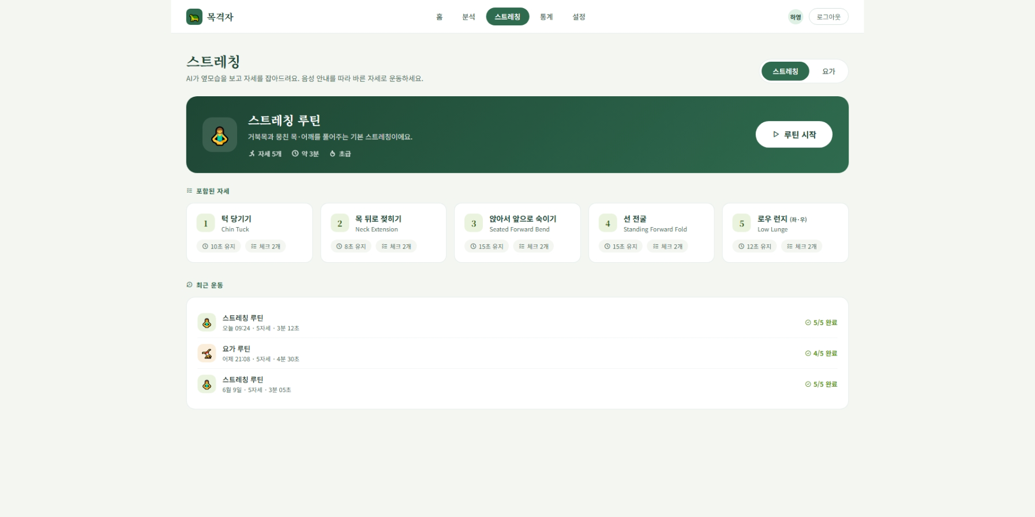
1. 화면 시안 |  |  |  |  |  |  |  |  |  |  |  |  |  |  |  |  |  |  |  | 4. 기본 정보
캡처 이미지 또는 와이어프레임을 붙여 넣는 영역 |  |  |  |  |  |  |  |  |  |  |  |  |  |  |  |  |  |  |  | 화면명 | 스트레칭 |  |  |  |  | 작성자 | 차도헌
PC 화면 |  |  |  |  |  |  |  |  |  |  |  | 모바일 화면 |  |  |  |  |  |  |  | 화면 ID | stretch-01 |  |  |  |  | 작성일 | 46184
 |  |  |  |  |  |  |  |  |  |  |  |  |  |  |  |  |  |  |  | 메뉴 | 스트레칭 |  |  |  |  | 수정일 | 46184
 | Smart Vision |  |  |  |  |  |  |  |  |  |  | 모바일 화면 캡처 삽입 |  |  |  |  |  |  |  | 사용자 | 학생 / 교사 / 관리자 |  |  |  |  | API 여부 | Y
 |  |  |  |  |  |  |  |  |  |  |  |  |  |  |  |  |  |  |  | 우선순위 | ★★★☆☆ |  |  |  |  | 관련 기능 | 스트레칭,요가 자세 ai코칭
 |  | 이미지 업로드 / 분석 화면 시안 붙여넣기 |  |  |  |  |  |  |  |  |  |  |  |  |  |  |  |  |  | 설명 | ai 와 스트레칭 가이드에 따라서 요가 및 스트레칭을 진행하는 페이지 |  |  |  |  | 관련 테이블 | image_file, detection_result

 |  |  |  |  |  |  |  |  |  |  |  |  |  |  |  |  |  |  |  | 5. 진입 경로
 |  | 업로드 영역 |  |  |  |  | 분석 결과 영역 |  |  |  |  |  |  |  |  |  |  |  |  | 이전 화면 |  |  |  | 현재 화면 |  |  |  | 다음 화면
 |  |  |  |  |  |  |  |  |  |  |  |  |  |  |  |  |  |  |  | 대시보드 / 상단 네비 스트레칭 |  |  |  | 스트레칭 |  |  |  | 운동 결과 요약/통계

 |  | 표 / 그래프 / 탐지 결과 표시 영역 |  |  |  |  |  |  |  |  |  |  |  |  |  |  |  |  |  | PC 주소 |  |  | /stretching |  |  | 권한 |  |  | 로그인 사용자

 |  |  |  |  |  |  |  |  |  |  |  |  |  |  |  |  |  |  |  | 6. 화면 구성 요소
 |  |  |  |  |  |  |  |  |  |  |  |  |  |  |  |  |  |  |  | 번호 | 요소명 |  |  | 타입 | 설명 |  |  |  |  |  | 필수
 |  |  |  |  |  |  |  |  |  |  |  |  |  |  |  |  |  |  |  | 1 | 카테고리 탭 |  |  | tab | 스트레칭/요가 선택 |  |  |  |  |  | Y
 |  |  |  |  |  |  |  |  |  |  |  |  |  |  |  |  |  |  |  | 2 | 루틴 카드 |  |  | card | 루틴명,자세수,예상시간,난이도+루틴시작 |  |  |  |  |  | Y
 |  |  |  |  |  |  |  |  |  |  |  |  |  |  |  |  |  |  |  | 3 | 자세 목록 |  |  | list | 포함된 자세 |  |  |  |  |  | Y
 |  |  |  |  |  |  |  |  |  |  |  |  |  |  |  |  |  |  |  | 4 | 실시간 카메라 뷰포트 |  |  | video | 객체명, 개수, 신뢰도 표시 |  |  |  |  |  | Y
 |  |  |  |  |  |  |  |  |  |  |  |  |  |  |  |  |  |  |  | 5 | 상태 표시 핀 |  |  | label | 안내/준비/교정/유지 상태 |  |  |  |  |  | Y
 |  |  |  |  |  |  |  |  |  |  |  |  |  |  |  |  |  |  |  | 6 | 자세 체크리스트 |  |  | list | 항목별 체크 + 코칭문구 |  |  |  |  |  | Y
2. 화면 흐름도 |  |  |  |  |  |  |  |  |  |  |  |  |  |  |  |  |  |  |  | 7 | 유지 타이머 |  |  | progress | 목표 유지시간 진행 바 |  |  |  |  |  | Y
사용자의 행동 순서와 성공/실패 흐름을 간단히 작성 |  |  |  |  |  |  |  |  |  |  |  |  |  |  |  |  |  |  |  | 8 | 음성 안내 토글 |  |  | toggle | 코칭 음성 on/off |  |  |  |  |  | N
 |  |  |  |  |  |  |  |  |  |  |  |  |  |  |  |  |  |  |  | 9 | 준비 카운트다운 오버레이 |  |  | overlay | "10초 후 시작" 위치 잡기 |  |  |  |  |  | Y
 | 화면 진입 |  |  |  | 루틴 선택(스트레칭/요가) |  |  |  | 자세 안내(tts) |  | api통신 |  |  | 실시간 자세 판별 |  | api통신 |  |  | 세션 요약/기록 저장 | 10 | 일시정지 / 종료 버튼 |  |  | button | 세션 제어 |  |  |  |  |  | Y
 |  |  |  | → |  |  |  | → |  | → |  |  | → |  | → |  |  | → |  | 11 | 운동 요약 패널 |  |  | panel | 완료 자세,총 시간,자세별 코칭 횟수 |  |  |  |  |  | Y
 |  |  |  |  |  |  |  |  |  |  |  |  |  |  |  |  |  |  |  | 7. 주요 기능 |  |  |  |  |  | 8. 데이터
 |  |  |  |  |  |  |  |  |  |  |  | ↓ |  |  |  |  |  |  |  | • 스트레칭/요가 루틴 선택 • 자세별 음성 안내 • 웹캠 실시간 자세 판별 • 세션 기록 저장 |  |  |  |  |  | 입력 데이터 |  |  | 출력 데이터
 |  |  |  |  |  |  |  |  |  |  | 실패 시 에러 메시지 |  |  |  |  |  |  |  |  |  |  |  |  |  |  | userId : 사용자 |  |  | poseStatus:항목별 체크
 |  |  |  |  |  |  |  |  |  |  |  |  |  |  |  |  |  |  |  |  |  |  |  |  |  | routineId:루틴 |  |  | coachMessage:코칭 문구
 |  |  |  |  |  |  |  |  |  |  |  |  |  |  |  |  |  |  |  |  |  |  |  |  |  | poseId:현재 자세 |  |  | holdProgress:유지 진행도
 |  |  |  |  |  |  |  |  |  |  |  |  |  |  |  |  |  |  |  |  |  |  |  |  |  | keypoints:웹캠 프레임 좌표 |  |  | poseCompleted:자세 완료
3. 개발 환경 / 시스템 구성 |  |  |  |  |  |  |  |  |  |  |  |  |  |  |  |  |  |  |  |  |  |  |  |  |  | ttsEnabled:음성 on/off |  |  | sessionSummary:완료 /코칭/소요시간
각 화면에서 어떤 서버/API/DB와 연결되는지 구현 단계에서 바로 확인하기 위한 영역

 | React Frontend |  |  |  | Spring Boot API/Business |  |  |  | MySQL Database
 |  |  |  | HTTP |  |  |  | JPA/JDBC |  |  |  |  |  |  |  |  |  |  |  | 9. API
 |  |  |  |  |  |  |  |  |  |  |  |  |  |  |  |  |  |  |  | Method |  | URL |  |  | 서버 |  | 설명 |  | 요청 데이터 | 응답 데이터
 |  |  |  |  |  | ↕ HTTP |  |  |  |  |  |  |  |  |  |  |  |  |  | ws |  | /ws/pose/analyze |  |  | FastAPI |  | 실시간 프레임 자세 판별 |  | keypoints/frame | poseStatus,coachMessage
 |  |  |  |  | FastAPI YOLO |  |  |  |  |  |  |  |  |  |  |  |  |  |  | POST |  | /api/esercise/session |  |  | Spring |  | 세션 시작 |  | routineId,userId | sessionId
 |  |  |  |  |  |  |  |  |  |  |  |  |  |  |  |  |  |  |  | POST |  | /api/exercise/session/{id}/result |  |  | Spring |  | 결과 저장 |  | poseResultsJSON | savedId
 |  |  |  |  |  |  |  |  |  |  |  |  |  |  |  |  |  |  |  | GET |  | /api/esxercise/stats |  |  | Spring |  | 운동통계조회 |  | period | stats detail
 |  |  |  |  |  |  |  |  |  |  |  |  |  |  |  |  |  |  |  | ※ 상세 Request/Response JSON은 필요 시 이 칸에 간단히 작성. 너무 길면 팀 README 또는 코드 주석에 연결.
구분 |  |  | 역할
React |  |  | 화면 구현, 업로드 폼, 결과 출력, API 호출
Spring Boot |  |  | 비즈니스 로직, 로그인/회원/결과 저장 API, MySQL 연동 |  |  |  |  |  |  |  |  |  |  |  |  |  |  |  |  | 10. 사용 테이블 |  |  |  |  |  | 11. 예외 처리
FastAPI(YOLO) |  |  | 이미지/영상 분석, 객체 탐지 결과 반환 |  |  |  |  |  |  |  |  |  |  |  |  |  |  |  |  | 테이블명 |  | 용도 |  |  |  | 상황 |  |  | 처리 내용 / 메시지
MySQL |  |  | 사용자, 파일, 분석 결과, 로그 데이터 저장 |  |  |  |  |  |  |  |  |  |  |  |  |  |  |  |  | user |  | 사용자 정보 |  |  |  | 카메라 권한 거부 |  |  | 카메라 접근을 허용해주세요
 |  |  |  |  |  |  |  |  |  |  |  |  |  |  |  |  |  |  |  | exercise_routine |  | 루틴 |  |  |  | 카메라 미연결 |  |  | 카메라 를 연결 해 주세요
 |  |  |  |  |  |  |  |  |  |  |  |  |  |  |  |  |  |  |  | exercise_pose |  | 자세 마스터 |  |  |  | 자세 미인식 |  |  | 자세가 인식되지 않았습니다
 |  |  |  |  |  |  |  |  |  |  |  |  |  |  |  |  |  |  |  | routine_pose |  | 루틴,자세 매핑 |  |  |  | 분석 서버 오류 |  |  | 잠시 후 다시 시도해주세요.
 |  |  |  |  |  |  |  |  |  |  |  |  |  |  |  |  |  |  |  | exercise_session |  | 운동 세션 기록 |  |  |  | 세션 저장 실패 |  |  | 기록 저장 실패.네트워크를 확인 해주세요
 |  |  |  |  |  |  |  |  |  |  |  |  |  |  |  |  |  |  |  | pose_result |  | 세션별 자세 결과

12. 공통으로 별도 관리할 항목 : 문서 수를 늘리지 않기 위해 최소 항목만 유지
DB 상세 설계 테이블/컬럼/관계 |  |  |  |  |  |  |  | 프로젝트 공통 시스템 구성 React·Spring·FastAPI·MySQL 연결 |  |  |  |  |  |  |  |  | WBS/일정 담당자·기간·완료여부 |  |  |  |  |  |  |  | README/Git 규칙 실행방법·브랜치·커밋 규칙

통계 리포트
통계 리포트 |  |  |  |  |  |  |  |  |  |  |  |  |  |  |  |  |  | 학생 프로젝트 통합 화면설계서
실시간 관제를 사용한 내역을 일 ,주 , 월 별 통계를 제공한다 |  |  |  |  |  |  |  |  |  |  |  |  |  |  |  |  |  | Spring Boot · React · FastAPI(YOLO) · MySQL

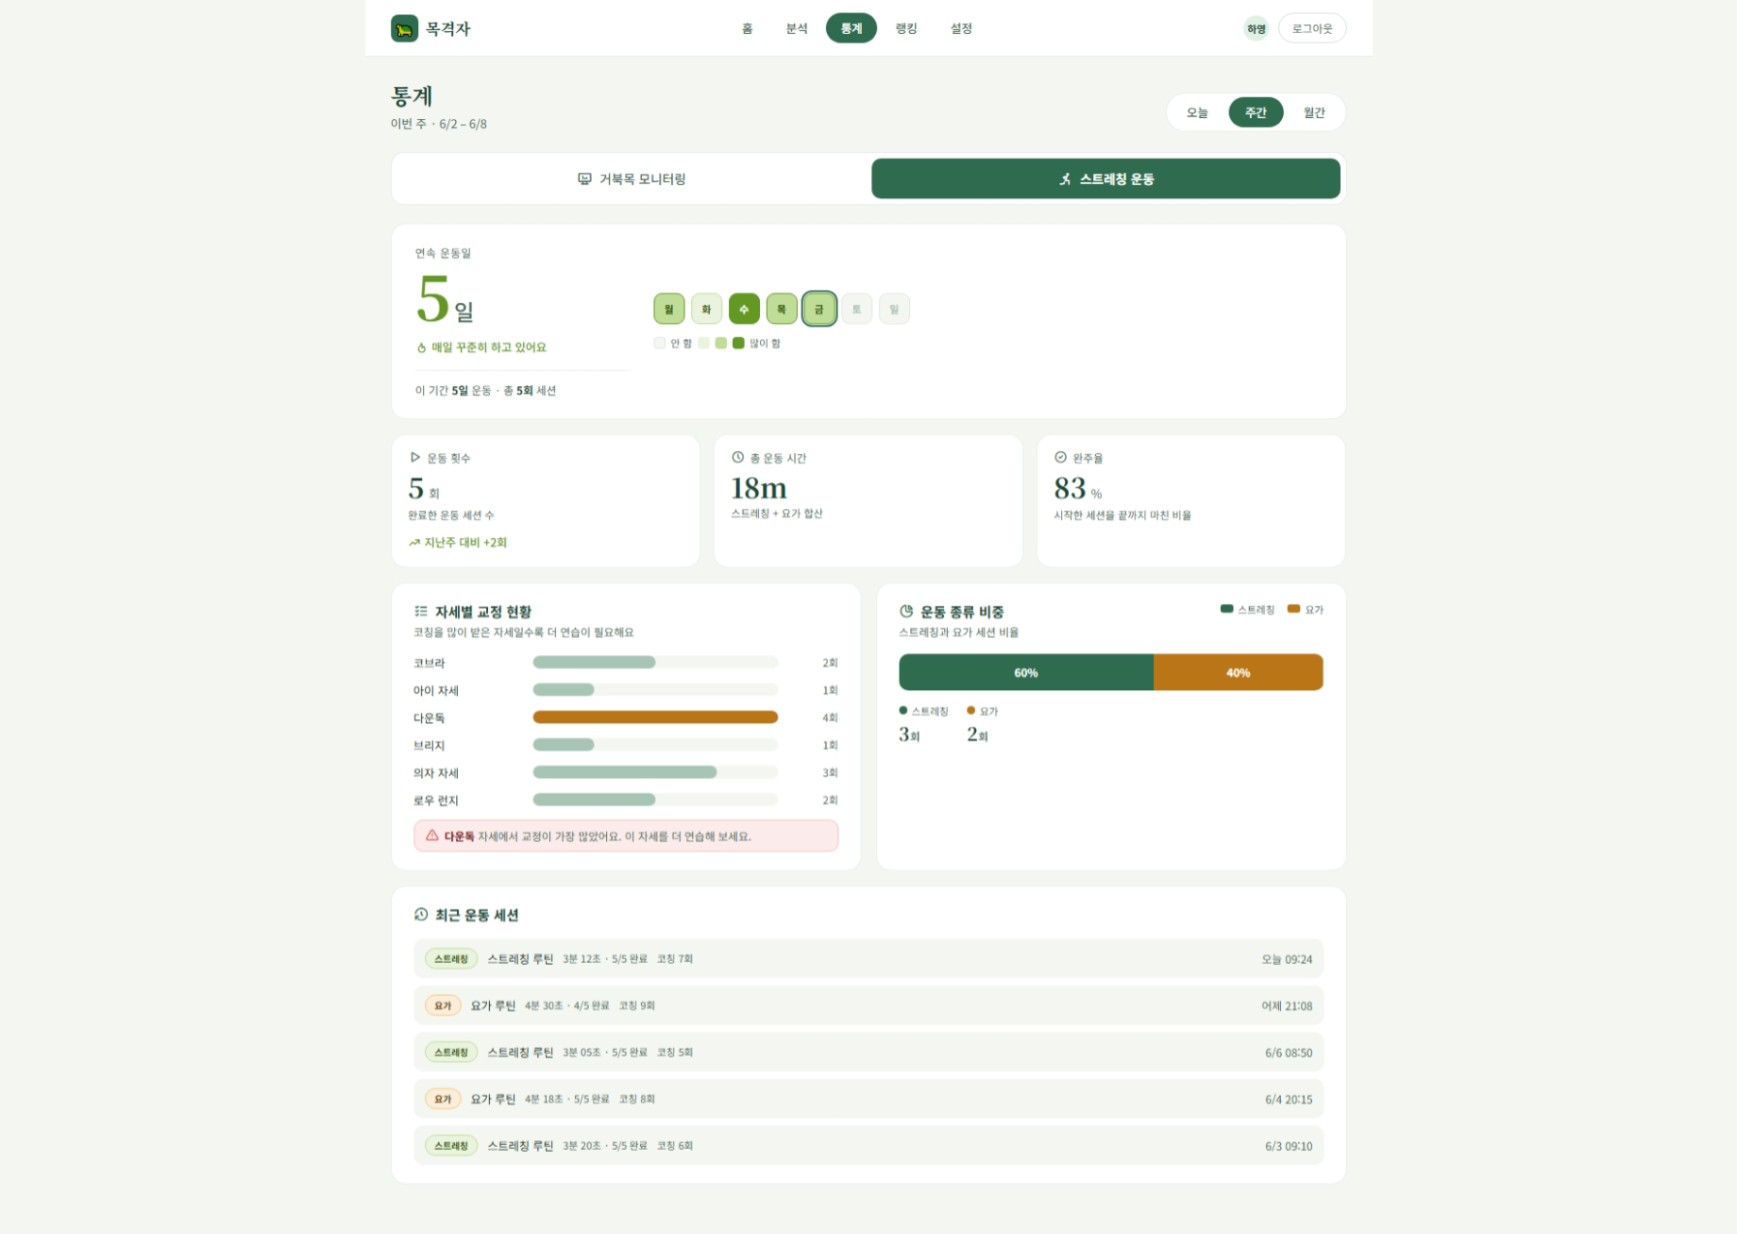
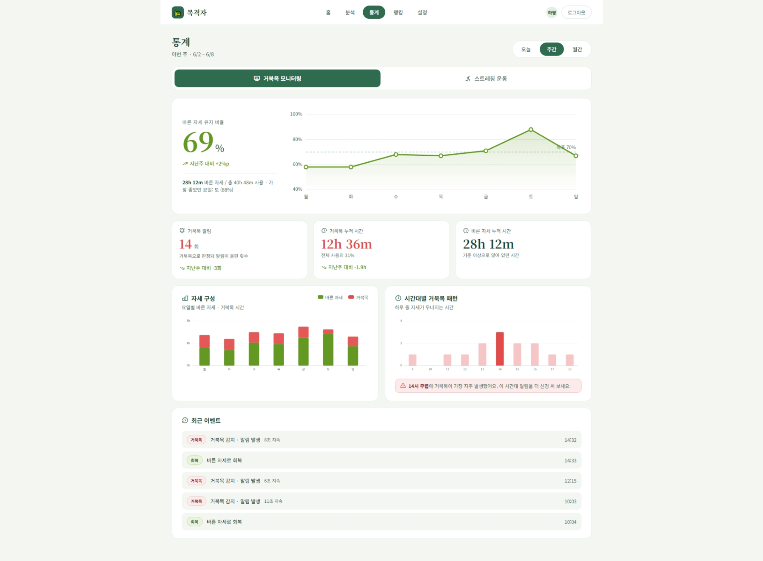
1. 화면 시안 |  |  |  |  |  |  |  |  |  |  |  |  |  |  |  |  |  | 4. 기본 정보
캡처 이미지 또는 와이어프레임을 붙여 넣는 영역 |  |  |  |  |  |  |  |  |  |  |  |  |  |  |  |  |  | 화면명 | 통계 리포트 |  |  |  |  | 작성자 | 박찬용
PC 화면 |  |  |  |  |  |  |  |  |  |  | 모바일 화면 |  |  |  |  |  |  | 화면 ID | report-01 |  |  |  |  | 작성일 | 46182
 |  |  |  |  |  |  |  |  |  |  |  |  |  |  |  |  |  | 메뉴 | 통계리포트 |  |  |  |  | 수정일 | 46182
 | Smart Vision |  |  |  |  |  |  |  |  |  | 모바일 화면 캡처 삽입 |  |  |  |  |  |  | 사용자 | 로그인사용자 |  |  |  |  | API 여부 | Y
 |  |  |  |  |  |  |  |  |  |  |  |  |  |  |  |  |  | 우선순위 | ★★★☆☆ |  |  |  |  | 관련 기능 | 분석 기록 조회, 분석 모드 확인, 점수 확인
 |  | 이미지 업로드 / 분석 화면 시안 붙여넣기 |  |  |  |  |  |  |  |  |  |  |  |  |  |  |  | 설명 | 로그인 사용자가 자신의 분석 기록을 표 형태로 조회,확인 하는 화면 |  |  |  |  | 관련 테이블 | posture_log,exercise_session,pose_result

 |  |  |  |  |  |  |  |  |  |  |  |  |  |  |  |  |  | 5. 진입 경로
 |  | 업로드 영역 |  |  |  | 분석 결과 영역 |  |  |  |  |  |  |  |  |  |  |  | 이전 화면 |  |  |  | 현재 화면 |  |  |  | 다음 화면
 |  |  |  |  |  |  |  |  |  |  |  |  |  |  |  |  |  | 메인 화면/상단 네비 통계 |  |  |  | 통계 리포트 화면 |  |  |  | -

 |  | 표 / 그래프 / 탐지 결과 표시 영역 |  |  |  |  |  |  |  |  |  |  |  |  |  |  |  | PC 주소 |  |  | /statistics |  |  | 권한 |  |  | 로그인 사용자

 |  |  |  |  |  |  |  |  |  |  |  |  |  |  |  |  |  | 6. 화면 구성 요소
 |  |  |  |  |  |  |  |  |  |  |  |  |  |  |  |  |  | 번호 | 요소명 |  |  | 타입 | 설명 |  |  |  |  |  | 필수
 |  |  |  |  |  |  |  |  |  |  |  |  |  |  |  |  |  | 1 | 모드 탭 |  |  | tab | 모니터링 / 운동 전환 |  |  |  |  |  | Y
 |  |  |  |  |  |  |  |  |  |  |  |  |  |  |  |  |  | 2 | 기간 탭 |  |  | tab | 오늘/주간/월간 필터 |  |  |  |  |  | Y
 |  |  |  |  |  |  |  |  |  |  |  |  |  |  |  |  |  | 3 | 바른 자세 비율 히어로 |  |  | chart | (모니터링)유지비율 % + 추이 라인 |  |  |  |  |  | Y
 |  |  |  |  |  |  |  |  |  |  |  |  |  |  |  |  |  | 4 | 모니터링 KPI |  |  | card | 거북목 알림,누적시간,바른 자세 시간 |  |  |  |  |  | Y
 |  |  |  |  |  |  |  |  |  |  |  |  |  |  |  |  |  | 5 | 자세 구성 차트 |  |  | chart | 기간별 바른 자세, 거북목 스택바 |  |  |  |  |  | Y
 |  |  |  |  |  |  |  |  |  |  |  |  |  |  |  |  |  | 6 | 시간대별 패턴 차트 |  |  | chart | 거북목 피크시간 강조 |  |  |  |  |  | Y
2. 화면 흐름도 |  |  |  |  |  |  |  |  |  |  |  |  |  |  |  |  |  | 7 | 연속 운동일 히어로 |  |  | chart | 스트릭 + 운동 캘린더 |  |  |  |  |  | Y
사용자의 행동 순서와 성공/실패 흐름을 간단히 작성 |  |  |  |  |  |  |  |  |  |  |  |  |  |  |  |  |  | 8 | 운동 KPI |  |  | card | 운동 횟수,총 운동 시간, 완주율 |  |  |  |  |  | Y
 |  |  |  |  |  |  |  |  |  |  |  |  |  |  |  |  |  | 9 | 자세별 교정 현황 |  |  | chart | 자세별 코칭 횟수 가로바 |  |  |  |  |  | Y
 | 화면 진입 |  |  |  | 로그인 사용자 확인 |  |  | 모드 선택(모니터링,운동) |  | 기간 선택 |  |  | API 요청 |  |  | 결과 출력 |  | 10 | 운동 종류 비중 |  |  | chart | 스트레칭/요가 비율 |  |  |  |  |  | N
 |  |  |  | → |  |  | → |  | → |  |  | → |  |  | → |  |  | 11 | 로그 리스트 |  |  | list | 최근 이벤트/세션 |  |  |  |  |  | Y
 |  |  |  |  |  |  |  |  |  |  |  |  |  |  |  |  |  | 7. 주요 기능 |  |  |  |  |  | 8. 데이터
 |  |  |  |  |  |  |  |  |  |  |  |  |  | ↓ |  |  |  | • 모니터링 / 운동 탭 전환 • 기간(오늘·주간·월간) 필터 • 바른 자세 유지 비율 추이 시각화 • 거북목 알림·누적시간 집계 + 전기간 대비 증감 • 시간대별 거북목 패턴 분석(피크 강조) • 운동 스트릭·캘린더, 완주율, 자세별 코칭 횟수 집계 • 최근 이벤트/세션 로그 조회 |  |  |  |  |  | 입력 데이터 |  |  | 출력 데이터
 |  |  |  |  |  |  |  |  |  |  |  |  | 실패 시 에러 메시지 |  |  |  |  |  |  |  |  |  |  | userId:사용자 |  |  | goodRatio:바른자세비율
 |  |  |  |  |  |  |  |  |  |  |  |  |  |  |  |  |  |  |  |  |  |  |  | period:오늘/주간/월간 |  |  | alertCount/badDuration:거북목 알림,누적시간
 |  |  |  |  |  |  |  |  |  |  |  |  |  |  |  |  |  |  |  |  |  |  |  | mode:monitor/exercise |  |  | houryPattern:시간대별 패턴
 |  |  |  |  |  |  |  |  |  |  |  |  |  |  |  |  |  |  |  |  |  |  |  |  |  |  | sessionCount/totalMinutes/completionRate:운동 집계
3. 개발 환경 / 시스템 구성 |  |  |  |  |  |  |  |  |  |  |  |  |  |  |  |  |  |  |  |  |  |  |  |  |  |  | streak/calendar:연속 운동일,캘린더
각 화면에서 어떤 서버/API/DB와 연결되는지 구현 단계에서 바로 확인하기 위한 영역 |  |  |  |  |  |  |  |  |  |  |  |  |  |  |  |  |  |  |  |  |  |  |  |  |  |  | poseCoaching:자세별 코칭 횟수
 |  |  |  |  |  |  |  |  |  |  |  |  |  |  |  |  |  |  |  |  |  |  |  |  |  |  | logs:이벤트/세션 로그
 | React Frontend |  |  |  | Spring Boot API/Business |  |  | MySQL Database
 |  |  |  | HTTP |  |  | JPA/JDBC |  |  |  |  |  |  |  |  |  |  | 9. API
 |  |  |  |  |  |  |  |  |  |  |  |  |  |  |  |  |  | Method |  | URL |  |  | 서버 |  | 설명 |  | 요청 데이터 | 응답 데이터
 |  |  |  |  |  |  |  |  |  |  |  |  |  |  |  |  |  | GET |  | /api/stats/posture |  |  | Spring |  | 모니터링 통꼐 |  | period | ratio,alerts,pattern
 |  |  |  |  |  |  |  |  |  |  |  |  |  |  |  |  |  | GET |  | /api/stats/exercise |  |  | Spring |  | 운동 통계 |  | period | sessions,streak,coaching
 |  |  |  |  |  |  |  |  |  |  |  |  |  |  |  |  |  | GET |  | /api/stats/logs |  |  | Spring |  | 이벤트/세션 로그 |  | period,mode | log list

 |  |  |  |  |  |  |  |  |  |  |  |  |  |  |  |  |  | ※ 상세 Request/Response JSON은 필요 시 이 칸에 간단히 작성. 너무 길면 팀 README 또는 코드 주석에 연결.
구분 |  |  | 역할
React |  |  | 통계 리스트 UI표시 , api 호출
Spring Boot |  |  | 로그인 사용자 검증, 통계 리스트 조회 |  |  |  |  |  |  |  |  |  |  |  |  |  |  | 10. 사용 테이블 |  |  |  |  |  | 11. 예외 처리
MySQL |  |  | analysis, analysis_events 데이터 저장 |  |  |  |  |  |  |  |  |  |  |  |  |  |  | 테이블명 |  | 용도 |  |  |  | 상황 |  |  | 처리 내용 / 메시지
 |  |  |  |  |  |  |  |  |  |  |  |  |  |  |  |  |  | member |  | 사용자 정보 |  |  |  | 로그인 정보 없음 |  |  | 로그인이 필요합니다.
 |  |  |  |  |  |  |  |  |  |  |  |  |  |  |  |  |  | analysis_events |  | 거북목 감지 알림 이벤트 로그 |  |  |  | 분석 기록 없음 |  |  | 조회된 분석 기록이 없습니다.
 |  |  |  |  |  |  |  |  |  |  |  |  |  |  |  |  |  | daily_stats |  | 일별 자세 집계 |  |  |  | 서버 오류 |  |  | 통계 리스트를 불러오지 못했습니다.
 |  |  |  |  |  |  |  |  |  |  |  |  |  |  |  |  |  | exercise_session |  | 운동 세션 기록 |  |  |  | 권한 없음 |  |  | 접근 권한이 없습니다.
 |  |  |  |  |  |  |  |  |  |  |  |  |  |  |  |  |  | pose_result |  | 세션 별 자세 결과
12. 공통으로 별도 관리할 항목 : 문서 수를 늘리지 않기 위해 최소 항목만 유지
DB 상세 설계 테이블/컬럼/관계 |  |  |  |  |  |  | 프로젝트 공통 시스템 구성 React·Spring·FastAPI·MySQL 연결 |  |  |  |  |  |  |  |  |  | WBS/일정 담당자·기간·완료여부 |  |  |  |  |  | README/Git 규칙 실행방법·브랜치·커밋 규칙

알림설정
설정 |  |  |  |  |  |  |  |  |  |  |  |  |  |  |  |  | 학생 프로젝트 통합 화면설계서
알림에 대한 설정을 변경, 저장한다 |  |  |  |  |  |  |  |  |  |  |  |  |  |  |  |  | Spring Boot · React · FastAPI(YOLO) · MySQL

1. 화면 시안 |  |  |  |  |  |  |  |  |  |  |  |  |  |  |  |  | 4. 기본 정보
캡처 이미지 또는 와이어프레임을 붙여 넣는 영역 |  |  |  |  |  |  |  |  |  |  |  |  |  |  |  |  | 화면명 | 설정 |  |  |  |  | 작성자 | 박찬용
PC 화면 |  |  |  |  |  |  |  |  |  |  |  | 모바일 화면 |  |  |  |  | 화면 ID | setting-01 |  |  |  |  | 작성일 | 46182
 |  |  |  |  |  |  |  |  |  |  |  |  |  |  |  |  | 메뉴 | 설정 |  |  |  |  | 수정일 | 46182
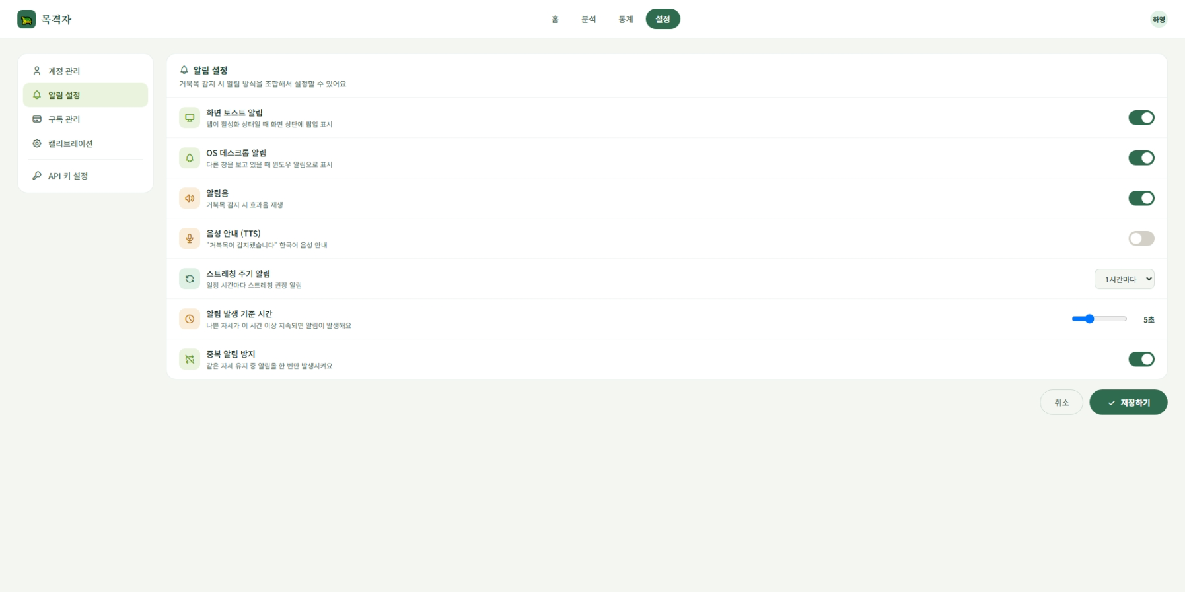
 | Smart Vision |  |  |  |  |  |  |  |  |  |  | 모바일 화면 캡처 삽입 |  |  |  |  | 사용자 | 로그인 사용자 / 관리자 |  |  |  |  | API 여부 | Y
 |  |  |  |  |  |  |  |  |  |  |  |  |  |  |  |  | 우선순위 | ★☆☆☆☆ |  |  |  |  | 관련 기능 | 알림설정
 |  | 이미지 업로드 / 분석 화면 시안 붙여넣기 |  |  |  |  |  |  |  |  |  |  |  |  |  |  | 설명 | 사용자가 알림 방식, 알림음, TTS, 스트레칭, 나쁜 자세 알림 여부를 설정하는 화면 |  |  |  |  | 관련 테이블 | member, setting

 |  |  |  |  |  |  |  |  |  |  |  |  |  |  |  |  | 5. 진입 경로
 |  | 업로드 영역 |  |  |  | 분석 결과 영역 |  |  |  |  |  |  |  |  |  |  | 이전 화면 |  |  |  | 현재 화면 |  |  |  | 다음 화면
 |  |  |  |  |  |  |  |  |  |  |  |  |  |  |  |  | 메인 화면/사이드 메뉴 |  |  |  | 설정화면

 |  | 표 / 그래프 / 탐지 결과 표시 영역 |  |  |  |  |  |  |  |  |  |  |  |  |  |  | PC 주소 |  |  | /settings |  |  | 권한 |  |  | 로그인 사용자

 |  |  |  |  |  |  |  |  |  |  |  |  |  |  |  |  | 6. 화면 구성 요소
 |  |  |  |  |  |  |  |  |  |  |  |  |  |  |  |  | 번호 | 요소명 |  |  | 타입 | 설명 |  |  |  |  |  | 필수
 |  |  |  |  |  |  |  |  |  |  |  |  |  |  |  |  | 1 | 화면 알림 |  |  | toggle | 웹 화면 내 알림 표시 여부 설정 |  |  |  |  |  | Y
 |  |  |  |  |  |  |  |  |  |  |  |  |  |  |  |  | 2 | OS 데스크톱 알림 |  |  | toggle | 운영 체제 데스크톱 알림 사용 여부 설정 |  |  |  |  |  | Y
 |  |  |  |  |  |  |  |  |  |  |  |  |  |  |  |  | 3 | 알림음 |  |  | toggle | 알림 발생시 소리 출력 여부 설정 |  |  |  |  |  | Y
 |  |  |  |  |  |  |  |  |  |  |  |  |  |  |  |  | 4 | TTS알림 |  |  | toggle | 음성 안내 사용 여부 설정 |  |  |  |  |  | Y
 |  |  |  |  |  |  |  |  |  |  |  |  |  |  |  |  | 5 | 스트레칭 알림 |  |  | select | 스트레칭 알림 방식 또는 주기 설정 |  |  |  |  |  | N
 |  |  |  |  |  |  |  |  |  |  |  |  |  |  |  |  | 6 | 나쁜 자세 알림 |  |  | toggle | 나쁜 자세 감지 시 알림 여부 설정 |  |  |  |  |  | Y
2. 화면 흐름도 |  |  |  |  |  |  |  |  |  |  |  |  |  |  |  |  | 7 | 저장 버튼 |  |  | button | 변경된 설정값 저장 |  |  |  |  |  | Y
사용자의 행동 순서와 성공/실패 흐름을 간단히 작성 |  |  |  |  |  |  |  |  |  |  |  |  |  |  |  |  | 8 | 오류 메시지 영역 |  |  | text | 조회 또는 저장 실패시 메시지 표시 |  |  |  |  |  | N

 | 화면 진입 |  |  |  | 로그인 사용자 확인 |  |  | 설정 정보 API 요청 |  |  | 설정 정보 출력 |  |  |  | 수정 할 버튼 클릭
 |  |  |  | → |  |  | → |  |  | → |  |  |  | →

 |  |  |  |  |  |  |  |  | ↓ |  |  |  |  |  |  | →
 |  |  |  |  |  |  |  | 실패 시 에러 메시지 |  |  |  |  |  |  | API요청 |  | 7. 주요 기능 |  |  |  |  |  | 8. 데이터
 |  |  |  |  |  |  |  |  |  |  | ↓ | ↓ | ↓ | ↓ |  |  | •로그인한 사용자의 설정 정보 조회 •화면 토스트 알림 사용 여부 설정 •OS 데스크톱 알림 사용 여부 설정 •알림음 사용 여부 설정 •TTS 알림 사용 여부 설정 •스트레칭 알림 설정 •나쁜 자세 알림 사용 여부 설정 •변경된 설정값 저장 |  |  |  |  |  | 입력 데이터 |  |  | 출력 데이터
 |  |  |  |  |  |  |  |  |  |  |  |  |  |  |  |  |  |  |  |  |  |  | memberId: 사용자 ID |  |  | settingId: 설정 ID
 |  |  |  |  |  |  |  |  |  |  | 변경 완료 |  |  | ↓ |  |  |  |  |  |  |  |  | screenToast: 화면 토스트 알림 여부 |  |  | screenToast: 화면 토스트 알림 여부
 |  |  |  |  |  |  |  |  |  |  |  |  |  |  |  |  |  |  |  |  |  |  | osDesktop: OS 데스크톱 알림 여부 |  |  | osDesktop: OS 데스크톱 알림 여부
 |  |  |  |  |  |  |  |  |  |  |  |  |  |  |  |  |  |  |  |  |  |  | alertSound: 알림음 여부 |  |  | alertSound: 알림음 여부
3. 개발 환경 / 시스템 구성 |  |  |  |  |  |  |  |  |  |  |  |  |  |  |  |  |  |  |  |  |  |  | tts:TTS 여부 |  |  | tts: TTS 여부
각 화면에서 어떤 서버/API/DB와 연결되는지 구현 단계에서 바로 확인하기 위한 영역 |  |  |  |  |  |  |  |  |  |  |  |  |  |  |  |  |  |  |  |  |  |  | stretch: 스트레칭 알림 설정 |  |  | stretch: 스트레칭 알림 설정
 |  |  |  |  |  |  |  |  |  |  |  |  |  |  |  |  |  |  |  |  |  |  | badAlert: 나쁜 자세 알림 여부 |  |  | badAlert: 나쁜 자세 알림 여부
 | React Frontend |  |  |  | Spring Boot API/Business |  |  | MySQL Database
 |  |  |  | HTTP |  |  | JPA/JDBC |  |  |  |  |  |  |  |  |  | 9. API
 |  |  |  |  |  |  |  |  |  |  |  |  |  |  |  |  | Method |  | URL |  |  | 서버 |  | 설명 |  | 요청 데이터 | 응답 데이터
 |  |  |  |  |  |  |  |  |  |  |  |  |  |  |  |  | GET |  | /api/members/{memberId}/ssettings |  |  | Spring |  | 사용자 설정 조회 |  | memberId | settingInfo
 |  |  |  |  |  |  |  |  |  |  |  |  |  |  |  |  | POST |  | /api/members/{memberId}/ssettings |  |  | Spring |  | 사용자 설정 저장 |  | screenToast, osDesktop, alertSound, tts, stretch, badAlert | savedSetting

 |  |  |  |  |  |  |  |  |  |  |  |  |  |  |  |  | ※ 상세 Request/Response JSON은 필요 시 이 칸에 간단히 작성. 너무 길면 팀 README 또는 코드 주석에 연결.
구분 |  |  | 역할
React |  |  | 화면 구현, 업로드 폼, 결과 출력, API 호출
Spring Boot |  |  | 비즈니스 로직, 로그인/회원/결과 저장 API, MySQL 연동 |  |  |  |  |  |  |  |  |  |  |  |  |  | 10. 사용 테이블 |  |  |  |  |  | 11. 예외 처리
MySQL |  |  | 사용자, 파일, 분석 결과, 로그 데이터 저장 |  |  |  |  |  |  |  |  |  |  |  |  |  | 테이블명 |  | 용도 |  |  |  | 상황 |  |  | 처리 내용 / 메시지
 |  |  |  |  |  |  |  |  |  |  |  |  |  |  |  |  | member |  | 사용자 정보 |  |  |  | 로그인 정보 없음 |  |  | 로그인이 필요합니다.
 |  |  |  |  |  |  |  |  |  |  |  |  |  |  |  |  | setting |  | 사용자 설정 |  |  |  | 설정 정보 없음 |  |  | 설정 정보를 불러올 수 없습니다.
 |  |  |  |  |  |  |  |  |  |  |  |  |  |  |  |  |  |  |  |  |  |  | 설정 저장 실패 |  |  | 설정 저장에 실패 했습니다.
 |  |  |  |  |  |  |  |  |  |  |  |  |  |  |  |  |  |  |  |  |  |  | 잘못된 설정값 |  |  | 설정값을 선택해주세요.
 |  |  |  |  |  |  |  |  |  |  |  |  |  |  |  |  |  |  |  |  |  |  | 권한 없음 |  |  | 접근 권한이 없습니다.

12. 공통으로 별도 관리할 항목 : 문서 수를 늘리지 않기 위해 최소 항목만 유지
DB 상세 설계 테이블/컬럼/관계 |  |  |  |  |  |  | 프로젝트 공통 시스템 구성 React·Spring·FastAPI·MySQL 연결 |  |  |  |  |  |  | WBS/일정 담당자·기간·완료여부 |  |  |  |  |  |  |  | README/Git 규칙 실행방법·브랜치·커밋 규칙

구독설정
구독설정 |  |  |  |  |  |  |  |  |  |  |  |  |  |  |  |  | 학생 프로젝트 통합 화면설계서
구독 관련 설정을 변경 ,저장한다 |  |  |  |  |  |  |  |  |  |  |  |  |  |  |  |  | Spring Boot · React · FastAPI(YOLO) · MySQL

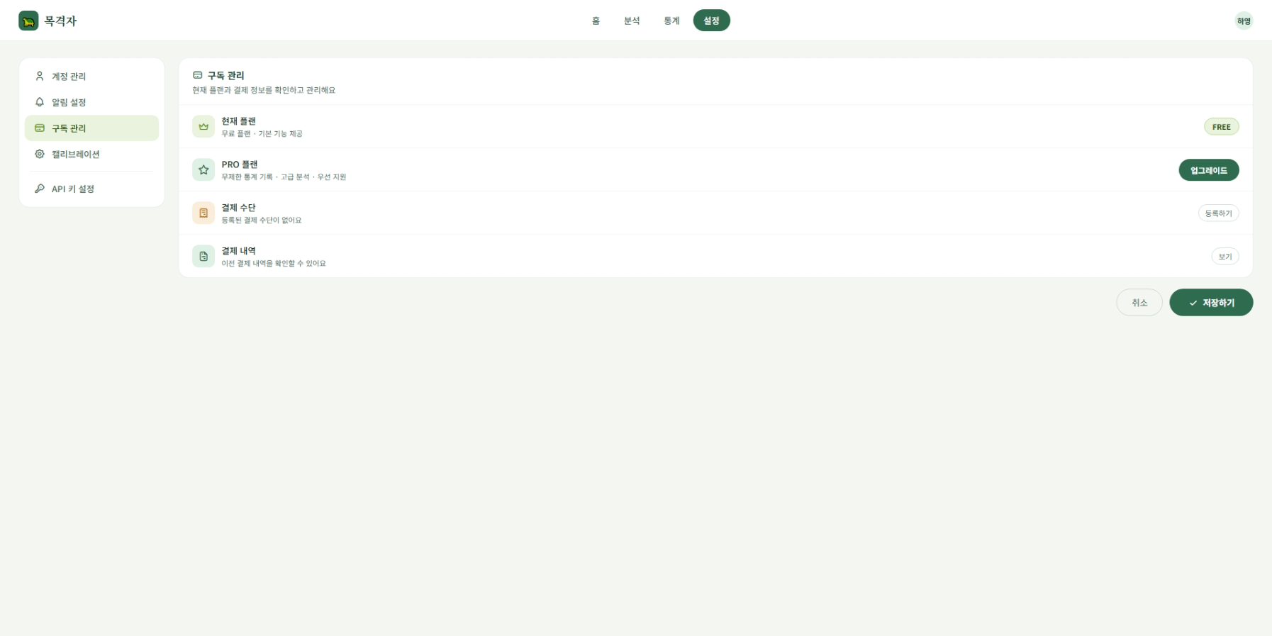
1. 화면 시안 |  |  |  |  |  |  |  |  |  |  |  |  |  |  |  |  | 4. 기본 정보
캡처 이미지 또는 와이어프레임을 붙여 넣는 영역 |  |  |  |  |  |  |  |  |  |  |  |  |  |  |  |  | 화면명 | 구독설정 |  |  |  |  | 작성자 | 박찬용
PC 화면 |  |  |  |  |  |  |  |  |  |  |  | 모바일 화면 |  |  |  |  | 화면 ID | sub-setting-01 |  |  |  |  | 작성일 | 46182
 |  |  |  |  |  |  |  |  |  |  |  |  |  |  |  |  | 메뉴 | 설정 > 구독 설정 |  |  |  |  | 수정일 | 46182
 | Smart Vision |  |  |  |  |  |  |  |  |  |  | 모바일 화면 캡처 삽입 |  |  |  |  | 사용자 | 로그인 사용자/ 관리자 |  |  |  |  | API 여부 | Y
 |  |  |  |  |  |  |  |  |  |  |  |  |  |  |  |  | 우선순위 | ★☆☆☆☆ |  |  |  |  | 관련 기능 | 구독관리
 |  | 이미지 업로드 / 분석 화면 시안 붙여넣기 |  |  |  |  |  |  |  |  |  |  |  |  |  |  | 설명 | 사용자가 현재 구독 플랜, 구독 기간, 결제수단을 확인하고 구독 정보를 관리하는 화면 |  |  |  |  | 관련 테이블 | member, subscription, payments, payment_method

 |  |  |  |  |  |  |  |  |  |  |  |  |  |  |  |  | 5. 진입 경로
 |  | 업로드 영역 |  |  |  | 분석 결과 영역 |  |  |  |  |  |  |  |  |  |  | 이전 화면 |  |  |  | 현재 화면 |  |  |  | 다음 화면
 |  |  |  |  |  |  |  |  |  |  |  |  |  |  |  |  | 설정 화면 |  |  |  | 구독 설정 화면 |  |  |  | 결제 화면

 |  | 표 / 그래프 / 탐지 결과 표시 영역 |  |  |  |  |  |  |  |  |  |  |  |  |  |  | PC 주소 |  |  | /settings/subscription |  |  | 권한 |  |  | 로그인 사용자

 |  |  |  |  |  |  |  |  |  |  |  |  |  |  |  |  | 6. 화면 구성 요소
 |  |  |  |  |  |  |  |  |  |  |  |  |  |  |  |  | 번호 | 요소명 |  |  | 타입 | 설명 |  |  |  |  |  | 필수
 |  |  |  |  |  |  |  |  |  |  |  |  |  |  |  |  | 1 | 현재 구독 정보 |  |  | card | 현재 플랜, 시작일, 만료일 표시 |  |  |  |  |  | Y
 |  |  |  |  |  |  |  |  |  |  |  |  |  |  |  |  | 2 | 플랜 변경 영역 |  |  | button/card | free/pro 플랜 선택 및변경 |  |  |  |  |  | Y
 |  |  |  |  |  |  |  |  |  |  |  |  |  |  |  |  | 3 | 결제수단 정보 |  |  | text/card | 등록된 결제 수단 또는 결제 상태 표시 |  |  |  |  |  | N
 |  |  |  |  |  |  |  |  |  |  |  |  |  |  |  |  | 4 | 결제 내역 |  |  | table/list | 결제 금액, 결제일 , 결제 상태 표시 |  |  |  |  |  | N
 |  |  |  |  |  |  |  |  |  |  |  |  |  |  |  |  | 5 | 오류 메시지 영역 |  |  | text | 조회 또는 변경 실패 시 메시지 표시 |  |  |  |  |  | N

2. 화면 흐름도
사용자의 행동 순서와 성공/실패 흐름을 간단히 작성

 | 화면 진입 |  |  |  | 로그인 사용자 확인 |  |  | 구독 정보 API 요청 |  |  | 구독 정보 출력 |  |  | PRO플랜 업그레이드버튼 클릭 |  | 결제
 |  |  |  | → |  |  | → |  |  | → |  |  | → |  | →

 |  |  |  |  |  |  |  |  | ↓
 |  |  |  |  |  |  |  | 실패 시 에러 메시지 |  |  |  |  |  |  |  |  | 7. 주요 기능 |  |  |  |  |  | 8. 데이터
 |  |  |  |  |  |  |  |  |  |  |  |  |  |  |  |  | • 로그인한 사용자의 현재 구독 정보 조회 •현재 플랜 확인 •구독 시작일과 만료일 확인 •free/pro 플랜 변경 •결제수단 정보 확인 •결제 내역 조회 •구독 변경 결과 메시지 표시 |  |  |  |  |  | 입력 데이터 |  |  | 출력 데이터
 |  |  |  |  |  |  |  |  |  |  |  |  |  |  |  |  |  |  |  |  |  |  | memberId: 사용자 ID |  |  | subscriptionId: 구독 ID
 |  |  |  |  |  |  |  |  |  |  |  |  |  |  |  |  |  |  |  |  |  |  | plan: 변경할 구독 플랜 |  |  | currentPlan: 현재 플랜
 |  |  |  |  |  |  |  |  |  |  |  |  |  |  |  |  |  |  |  |  |  |  | paymentMethodId: 결제수단 ID |  |  | startedAt: 구독 시작일
 |  |  |  |  |  |  |  |  |  |  |  |  |  |  |  |  |  |  |  |  |  |  |  |  |  | expiresAt: 구독 만료일
3. 개발 환경 / 시스템 구성 |  |  |  |  |  |  |  |  |  |  |  |  |  |  |  |  |  |  |  |  |  |  |  |  |  | paymentMethodId: 결제수단 ID
각 화면에서 어떤 서버/API/DB와 연결되는지 구현 단계에서 바로 확인하기 위한 영역 |  |  |  |  |  |  |  |  |  |  |  |  |  |  |  |  |  |  |  |  |  |  |  |  |  | amount: 결제 금액
 |  |  |  |  |  |  |  |  |  |  |  |  |  |  |  |  |  |  |  |  |  |  |  |  |  | paidAt: 결제일
 | React Frontend |  |  |  | Spring Boot API/Business |  |  | MySQL Database |  |  |  |  |  |  |  |  |  |  |  |  |  |  |  |  |  | status: 결제 상태
 |  |  |  | HTTP |  |  | JPA/JDBC |  |  |  |  |  |  |  |  |  | 9. API
 |  |  |  |  |  |  |  |  |  |  |  |  |  |  |  |  | Method |  | URL |  |  | 서버 |  | 설명 |  | 요청 데이터 | 응답 데이터
 |  |  |  |  |  |  |  |  |  |  |  |  |  |  |  |  | GET |  | /api/members/{memberId}/subscription |  |  | Spring |  | 사용자 구독 정보 조회 |  | memberId | subscriptionInfo
 |  |  |  |  |  |  |  |  |  |  |  |  |  |  |  |  | POST |  | /api/members/{memberId}/subscription |  |  | Spring |  | 구독 플랜 변경 |  | memberId, plan, paymentMethodId | savedSubscription
 |  |  |  |  |  |  |  |  |  |  |  |  |  |  |  |  | GET |  | /api/members/{memberId}/payments |  |  | Spring |  | 결제 내역 조회 |  | memberId | paymentList

 |  |  |  |  |  |  |  |  |  |  |  |  |  |  |  |  | ※ 상세 Request/Response JSON은 필요 시 이 칸에 간단히 작성. 너무 길면 팀 README 또는 코드 주석에 연결.
구분 |  |  | 역할
React |  |  | 구독 설정 UI 표시 , 플랜 변경 요청, api 호출
Spring Boot |  |  | 로그인 사용자 검증, 구독 정보 조회 및 변경처리 |  |  |  |  |  |  |  |  |  |  |  |  |  | 10. 사용 테이블 |  |  |  |  |  | 11. 예외 처리
MySQL |  |  | subscription, payments, payment_method 테이블에 구독/결제 정보 저장 |  |  |  |  |  |  |  |  |  |  |  |  |  | 테이블명 |  | 용도 |  |  |  | 상황 |  |  | 처리 내용 / 메시지
 |  |  |  |  |  |  |  |  |  |  |  |  |  |  |  |  | member |  | 사용자 정보 및 현재 플랜 확인 |  |  |  | 로그인 정보 없음 |  |  | 로그인이 필요합니다.
 |  |  |  |  |  |  |  |  |  |  |  |  |  |  |  |  | subscription |  | 사용자별 구독 플랜, 시작일, 만료일, 결제수단 저장 |  |  |  | 구독 정보 없음 |  |  | 구독 정보를 불러올 수 없습니다.
 |  |  |  |  |  |  |  |  |  |  |  |  |  |  |  |  | payments |  | 구독 결제 금액, 결제일, 결제 내역 저장 |  |  |  | 플랜 변경 실패 |  |  | 구독 플랜 변경에 실패 했습니다.
 |  |  |  |  |  |  |  |  |  |  |  |  |  |  |  |  | payment_method |  | 결제 상태 및 PG 거래 정보 저장 |  |  |  | 결제수단 없음 |  |  | 결제 수단을 등록해주세요.
 |  |  |  |  |  |  |  |  |  |  |  |  |  |  |  |  |  |  |  |  |  |  | 결제 실패 |  |  | 결제가 실패했습니다. 다시 시도해주세요.
 |  |  |  |  |  |  |  |  |  |  |  |  |  |  |  |  |  |  |  |  |  |  | 결제 내역 없음 |  |  | 결제 내역이 없습니다.
 |  |  |  |  |  |  |  |  |  |  |  |  |  |  |  |  |  |  |  |  |  |  | 서버 오류 |  |  | 요청을 처리하지 못했습니다.
 |  |  |  |  |  |  |  |  |  |  |  |  |  |  |  |  |  |  |  |  |  |  | 권한 없음 |  |  | 접근 권한이 없습니다.
12. 공통으로 별도 관리할 항목 : 문서 수를 늘리지 않기 위해 최소 항목만 유지
DB 상세 설계 테이블/컬럼/관계 |  |  |  |  |  |  | 프로젝트 공통 시스템 구성 React·Spring·FastAPI·MySQL 연결 |  |  |  |  |  | WBS/일정 담당자·기간·완료여부 |  |  |  |  |  |  |  |  | README/Git 규칙 실행방법·브랜치·커밋 규칙

캘리브레이션설정
캘리브레이션설정 |  |  |  |  |  |  |  |  |  |  |  |  |  | 학생 프로젝트 통합 화면설계서
캘리브레이션을 재설정 할 수 있다 |  |  |  |  |  |  |  |  |  |  |  |  |  | Spring Boot · React · FastAPI(YOLO) · MySQL

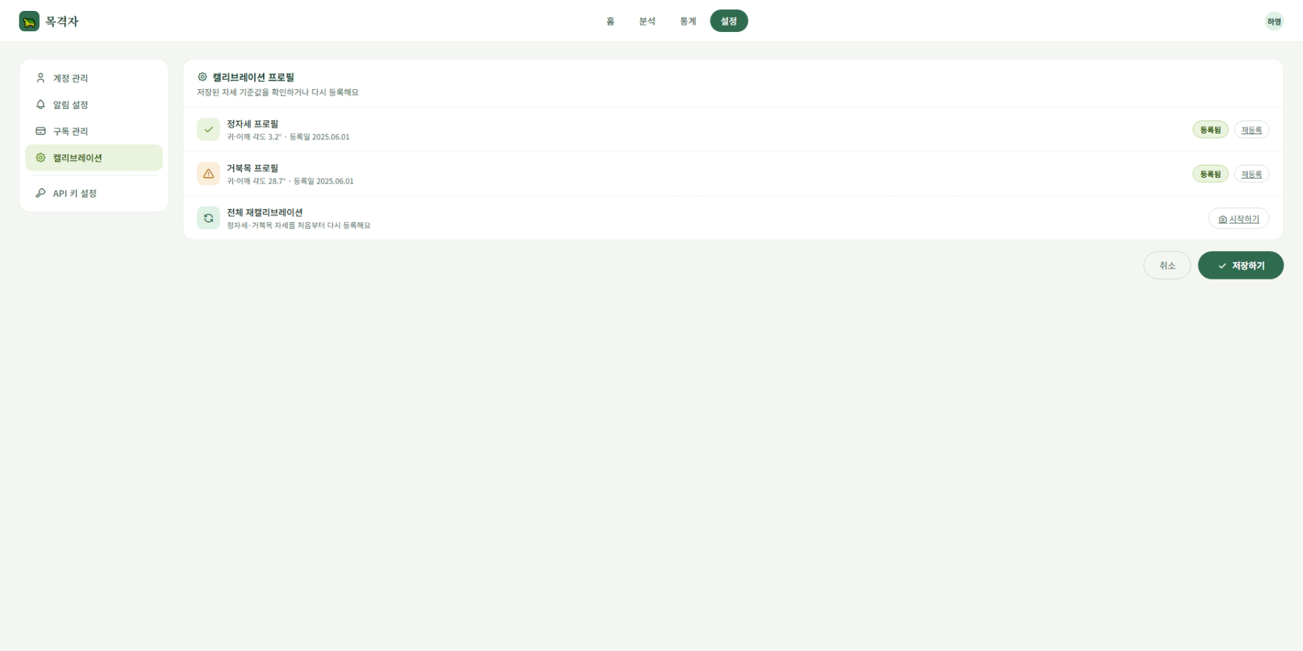
1. 화면 시안 |  |  |  |  |  |  |  |  |  |  |  |  |  | 4. 기본 정보
캡처 이미지 또는 와이어프레임을 붙여 넣는 영역 |  |  |  |  |  |  |  |  |  |  |  |  |  | 화면명 | 캘리브레이션설정 |  |  |  |  | 작성자 | 박찬용
PC 화면 |  |  |  |  |  |  |  |  |  |  |  | 모바일 화면 |  | 화면 ID | calibration-setting-01 |  |  |  |  | 작성일 | 46182
 |  |  |  |  |  |  |  |  |  |  |  |  |  | 메뉴 | 설정>캘리브레이션 설정 |  |  |  |  | 수정일 | 46182
 | Smart Vision |  |  |  |  |  |  |  |  |  |  | 모바일 화면 캡처 삽입 |  | 사용자 | 학생 / 교사 / 관리자 |  |  |  |  | API 여부 | Y
 |  |  |  |  |  |  |  |  |  |  |  |  |  | 우선순위 | ★★★☆☆ |  |  |  |  | 관련 기능 | 캘리브레이션 설정
 |  | 이미지 업로드 / 분석 화면 시안 붙여넣기 |  |  |  |  |  |  |  |  |  |  |  | 설명 | 사용자가 저장된 개인 자세 기준값을 확인하고, 재설정이 필요한 경우 캘리브레이션 수행 화면으로 이동하는 화면 |  |  |  |  | 관련 테이블 | member, calibration

 |  |  |  |  |  |  |  |  |  |  |  |  |  | 5. 진입 경로
 |  | 업로드 영역 |  |  |  | 분석 결과 영역 |  |  |  |  |  |  |  | 이전 화면 |  |  |  | 현재 화면 |  |  |  | 다음 화면
 |  |  |  |  |  |  |  |  |  |  |  |  |  | 설정 화면 |  |  |  | 캘리브레이션 설정 화면 |  |  |  | 캘리브레이션 초기 화면

 |  | 표 / 그래프 / 탐지 결과 표시 영역 |  |  |  |  |  |  |  |  |  |  |  | PC 주소 |  |  | /settings/calibration |  |  | 권한 |  |  | 로그인 사용자

 |  |  |  |  |  |  |  |  |  |  |  |  |  | 6. 화면 구성 요소
 |  |  |  |  |  |  |  |  |  |  |  |  |  | 번호 | 요소명 |  |  | 타입 | 설명 |  |  |  |  |  | 필수
 |  |  |  |  |  |  |  |  |  |  |  |  |  | 1 | 현재 기준값 표시 영역 |  |  | card/text | 저장된 캘리브레이션 기준값 표시 |  |  |  |  |  | Y
 |  |  |  |  |  |  |  |  |  |  |  |  |  | 2 | 기준값 상태 표시 |  |  | text | 기준값 등록 여부 또는 상태 표시 |  |  |  |  |  | Y
 |  |  |  |  |  |  |  |  |  |  |  |  |  | 3 | 재설정 버튼 |  |  | button | 캘리브레이션 초기 화면으로 이동 |  |  |  |  |  | Y
 |  |  |  |  |  |  |  |  |  |  |  |  |  | 4 | 빈 데이터 안내 영역 |  |  | text | 저장된 기준값이 없을 때 안내 메시지 표시 |  |  |  |  |  | N
 |  |  |  |  |  |  |  |  |  |  |  |  |  | 5 | 오류 메시지 영역 |  |  | text | 기준값 조회 실패 시 메시지 표시 |  |  |  |  |  | N

2. 화면 흐름도
사용자의 행동 순서와 성공/실패 흐름을 간단히 작성

 | 화면 진입 |  |  |  | 로그인 사용자 확인 |  |  | 캘리브레이션 설정 API 요청 |  |  | 저장된 기준값 출력
 |  |  |  | → |  |  | → |  |  | →
 |  |  |  |  |  |  |  |  |  |  |  |  |  | 7. 주요 기능 |  |  |  |  |  | 8. 데이터
 |  |  |  |  |  |  |  |  | ↓ |  |  |  |  | • 로그인한 사용자의 캘리브레이션 기준값 조회 •저장된 기준값 등록 여부 확인 •개인 자세 기준값 또는 보정값 표시 •기준값이 없을 경우 안내 메시지 표시 •재설정 버튼을 통해 캘리브레이션 초기 화면으로 이동 |  |  |  |  |  | 입력 데이터 |  |  | 출력 데이터
 | 재설정 버튼 클릭 |  |  | → | 캘리브레이션 페이지로 이동 |  |  | 실패 시 에러 메시지 |  |  |  |  |  |  |  |  |  |  |  | memberId: 사용자 ID |  |  | calibrationId: 캘리브레이션 ID
 |  |  |  |  |  |  |  |  |  |  |  |  |  |  |  |  |  |  |  |  |  |  | number: 캘리브레이션 기준값
 |  |  |  |  |  |  |  |  |  |  |  |  |  |  |  |  |  |  |  |  |  |  | hasCalibration: 기준값 등록 여부
 |  |  |  |  |  |  |  |  |  |  |  |  |  |  |  |  |  |  |  |  |  |  | message: 안내 메시지
3. 개발 환경 / 시스템 구성
각 화면에서 어떤 서버/API/DB와 연결되는지 구현 단계에서 바로 확인하기 위한 영역

 | React Frontend |  |  |  | Spring Boot API/Business |  |  | MySQL Database
 |  |  |  | HTTP |  |  | JPA/JDBC |  |  |  |  |  |  | 9. API
 |  |  |  |  |  |  |  |  |  |  |  |  |  | Method |  | URL |  |  | 서버 |  | 설명 |  | 요청 데이터 | 응답 데이터
 |  |  |  |  |  |  |  |  |  |  |  |  |  | GET |  | /api/members/{memberId}/calibration |  |  | Spring |  | 캘리브레이션 기준값조회 |  | memberId | calibrationInfo

 |  |  |  |  |  |  |  |  |  |  |  |  |  | ※ 상세 Request/Response JSON은 필요 시 이 칸에 간단히 작성. 너무 길면 팀 README 또는 코드 주석에 연결.
구분 |  |  | 역할
React |  |  | 캘리브레이션 설정 UI 표시, 재설정 화면 이동, API 호출
Spring Boot |  |  | 로그인 사용자 검증, 캘리브레이션 기준값 조회 |  |  |  |  |  |  |  |  |  |  | 10. 사용 테이블 |  |  |  |  |  | 11. 예외 처리
MySQL |  |  | calibration 테이블에 사용자별 기준값 저장 |  |  |  |  |  |  |  |  |  |  | 테이블명 |  | 용도 |  |  |  | 상황 |  |  | 처리 내용 / 메시지
 |  |  |  |  |  |  |  |  |  |  |  |  |  | member |  | 사용자 정보 |  |  |  | 로그인 정보 없음 |  |  | 로그인이 필요합니다.
 |  |  |  |  |  |  |  |  |  |  |  |  |  | calibration |  | 캘리브레이션 기준값 |  |  |  | 기준값 없음 |  |  | 저장된 캘리브레이션 기준값이 없습니다.
 |  |  |  |  |  |  |  |  |  |  |  |  |  |  |  |  |  |  |  | 기준값 조회 실패 |  |  | 캘리브레이션 정보를 불러올 수 없습니다.
 |  |  |  |  |  |  |  |  |  |  |  |  |  |  |  |  |  |  |  | 서버 오류 |  |  | 요청을 처리하지 못했습니다.
 |  |  |  |  |  |  |  |  |  |  |  |  |  |  |  |  |  |  |  | 권한 없음 |  |  | 접근 권한이 없습니다.
12. 공통으로 별도 관리할 항목 : 문서 수를 늘리지 않기 위해 최소 항목만 유지
DB 상세 설계 테이블/컬럼/관계 |  |  |  |  |  |  | 프로젝트 공통 시스템 구성 React·Spring·FastAPI·MySQL 연결 |  |  |  |  |  | WBS/일정 담당자·기간·완료여부 |  |  |  |  |  | README/Git 규칙 실행방법·브랜치·커밋 규칙

계정관리
계정관리 |  |  |  |  |  |  |  |  |  |  |  |  |  |  |  |  |  |  | 학생 프로젝트 통합 화면설계서
계정 관련 내용을 변경, 저장 할 수 있다 |  |  |  |  |  |  |  |  |  |  |  |  |  |  |  |  |  |  | Spring Boot · React · FastAPI(YOLO) · MySQL

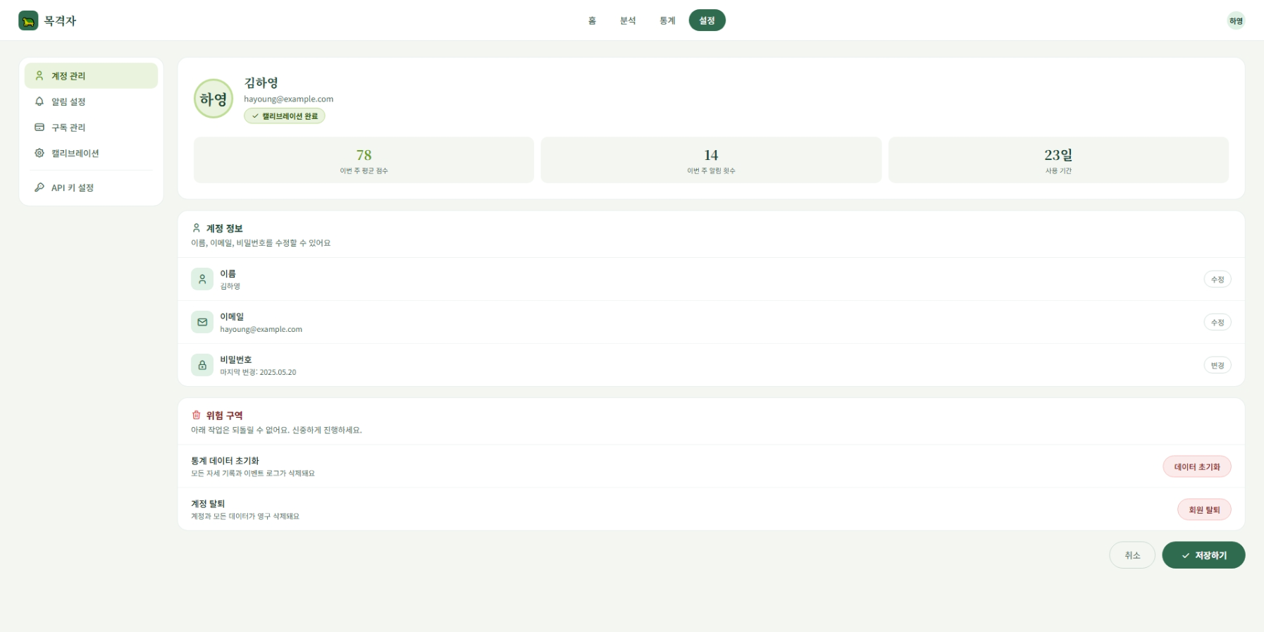
1. 화면 시안 |  |  |  |  |  |  |  |  |  |  |  |  |  |  |  |  |  |  | 4. 기본 정보
캡처 이미지 또는 와이어프레임을 붙여 넣는 영역 |  |  |  |  |  |  |  |  |  |  |  |  |  |  |  |  |  |  | 화면명 | 계정관리 |  |  |  |  | 작성자 | 박찬용
PC 화면 |  |  |  |  |  |  |  |  |  |  |  | 모바일 화면 |  |  |  |  |  |  | 화면 ID | account-setting-01 |  |  |  |  | 작성일 | 46182
 |  |  |  |  |  |  |  |  |  |  |  |  |  |  |  |  |  |  | 메뉴 | 설정 > 계정관리 |  |  |  |  | 수정일 | 46182
 | Smart Vision |  |  |  |  |  |  |  |  |  |  | 모바일 화면 캡처 삽입 |  |  |  |  |  |  | 사용자 | 로그인 사용자 |  |  |  |  | API 여부 | Y
 |  |  |  |  |  |  |  |  |  |  |  |  |  |  |  |  |  |  | 우선순위 | ★★★☆☆ |  |  |  |  | 관련 기능 | 계정 정보 조회, 계정 정보 수정
 |  | 이미지 업로드 / 분석 화면 시안 붙여넣기 |  |  |  |  |  |  |  |  |  |  |  |  |  |  |  |  | 설명 | 사용자가 자신의 이름, 비밀번호, 현재 플랜 등 계정 정보를 확인하고 수정하는 화면 |  |  |  |  | 관련 테이블 | member

 |  |  |  |  |  |  |  |  |  |  |  |  |  |  |  |  |  |  | 5. 진입 경로
 |  | 업로드 영역 |  |  |  | 분석 결과 영역 |  |  |  |  |  |  |  |  |  |  |  |  | 이전 화면 |  |  |  | 현재 화면 |  |  |  | 다음 화면
 |  |  |  |  |  |  |  |  |  |  |  |  |  |  |  |  |  |  | 설정화면 |  |  |  | 계정 관리 화면 |  |  |  | -

 |  | 표 / 그래프 / 탐지 결과 표시 영역 |  |  |  |  |  |  |  |  |  |  |  |  |  |  |  |  | PC 주소 |  |  | /settings/account |  |  | 권한 |  |  | 로그인 사용자

 |  |  |  |  |  |  |  |  |  |  |  |  |  |  |  |  |  |  | 6. 화면 구성 요소
 |  |  |  |  |  |  |  |  |  |  |  |  |  |  |  |  |  |  | 번호 | 요소명 |  |  | 타입 | 설명 |  |  |  |  |  | 필수
 |  |  |  |  |  |  |  |  |  |  |  |  |  |  |  |  |  |  | 1 | 이름 이름 입력란 |  |  | input | 사용자 이름 확인 및 수정 |  |  |  |  |  | Y
 |  |  |  |  |  |  |  |  |  |  |  |  |  |  |  |  |  |  | 2 | 이메일 표시 영역 |  |  | text | 사용자이메일 읽기 전용으로 표시 |  |  |  |  |  | Y
 |  |  |  |  |  |  |  |  |  |  |  |  |  |  |  |  |  |  | 3 | 비밀번호 변경 영역 |  |  | password/form | 기존 비밀번호 확인후 새 비밀번호 입력 |  |  |  |  |  | N
 |  |  |  |  |  |  |  |  |  |  |  |  |  |  |  |  |  |  | 4 | 현재 플랜 표시 |  |  | text | 사용자 현재 구독 플랜 표시 |  |  |  |  |  | N
 |  |  |  |  |  |  |  |  |  |  |  |  |  |  |  |  |  |  | 5 | 저장 버튼 |  |  | button | 변경된 이메일 또는 비밀번호 저장 |  |  |  |  |  | Y
 |  |  |  |  |  |  |  |  |  |  |  |  |  |  |  |  |  |  | 6 | 오류 메시지 영역 |  |  | text | 조회 또는 저장 실패 시 메시지 표시 |  |  |  |  |  | N
2. 화면 흐름도 |  |  |  |  |  |  |  |  |  |  |  |  |  |  |  |  |  |  | 7 | 가입일 표시 |  |  | text | 계정 생성일 표시 |  |  |  |  |  | N
사용자의 행동 순서와 성공/실패 흐름을 간단히 작성

 | 화면 진입 |  |  |  | 로그인 사용자 확인 |  |  | 계정 정보 API 요청 |  |  | 계정 정보 출력 |  |  |  | 수정버튼 클릭 |  | 수정내용 입력
 |  |  |  | → |  |  | → |  |  | → |  |  |  | → |  | →

 |  |  |  |  |  |  |  |  | ↓ |  |  |  |  |  |  |  |  | ↓
 |  |  |  |  |  |  |  | 실패 시 에러 메시지 |  |  |  |  |  |  | API요청 |  | 클라이언트 검증 |  | 7. 주요 기능 |  |  |  |  |  | 8. 데이터
 |  |  |  |  |  |  |  |  |  |  | ↓ | ↓ | ↓ | ↓ |  | ↓ |  |  | • 로그인한 사용자의 계정 정보 조회 •사용자 이메일 읽기 전용 표시 •사용자 이름 수정 •비밀번호 변경 •현재 구독 플랜 확인 •변경된 계정 정보 저장 •입력값 오류 발생 시 안내 메시지 표시 •가입일 확인 |  |  |  |  |  | 입력 데이터 |  |  | 출력 데이터
 |  |  |  |  |  |  |  |  |  |  | ↑ |  |  |  |  |  |  |  |  |  |  |  |  |  | memberId: 사용자 ID |  |  | memberId: 사용자 ID
 |  |  |  |  |  |  |  | 변경 완료 |  |  | 서버 검증 |  |  | ↓ |  |  |  |  |  |  |  |  |  |  | email: 이메일 |  |  | name: 이름
 |  |  |  |  |  |  |  |  |  | ↓ |  |  |  |  |  |  |  |  |  |  |  |  |  |  | password: 현재 비밀번호 |  |  | email: 이메일
 |  |  |  |  |  |  |  |  |  |  |  |  |  |  |  |  |  |  |  |  |  |  |  |  | newPassword: 새 비밀번호 |  |  | plan: 현재 플랜
3. 개발 환경 / 시스템 구성 |  |  |  |  |  |  |  |  |  |  |  |  |  |  |  |  |  |  |  |  |  |  |  |  |  |  |  | createdAt: 가입일
각 화면에서 어떤 서버/API/DB와 연결되는지 구현 단계에서 바로 확인하기 위한 영역

 | React Frontend |  |  |  | Spring Boot API/Business |  |  | MySQL Database
 |  |  |  | HTTP |  |  | JPA/JDBC |  |  |  |  |  |  |  |  |  |  |  | 9. API
 |  |  |  |  |  |  |  |  |  |  |  |  |  |  |  |  |  |  | Method |  | URL |  |  | 서버 |  | 설명 |  | 요청 데이터 | 응답 데이터
 |  |  |  |  |  |  |  |  |  |  |  |  |  |  |  |  |  |  | GET |  | /api/members/{memberId} |  |  | Spring |  | 계정정보조회 |  | memberId | memberInfo
 |  |  |  |  |  |  |  |  |  |  |  |  |  |  |  |  |  |  | POST |  | /api/members/{memberId}/email |  |  | Spring |  | 이메일수정 |  | email | savedMember
 |  |  |  |  |  |  |  |  |  |  |  |  |  |  |  |  |  |  | POST |  | /api/members/{memberId}/password |  |  | Spring |  | 비밀번호수정 |  | password, newPassword | changeResult

 |  |  |  |  |  |  |  |  |  |  |  |  |  |  |  |  |  |  | ※ 상세 Request/Response JSON은 필요 시 이 칸에 간단히 작성. 너무 길면 팀 README 또는 코드 주석에 연결.
구분 |  |  | 역할
React |  |  | 계정 관리 UI표시 ,입력값 변경, api 호출
Spring Boot |  |  | 로그인 사용자 검증, 계정 정보 조회 및 수정 |  |  |  |  |  |  |  |  |  |  |  |  |  |  |  | 10. 사용 테이블 |  |  |  |  |  | 11. 예외 처리
MySQL |  |  | member 테이블에 사용자 계정 정보 저장 |  |  |  |  |  |  |  |  |  |  |  |  |  |  |  | 테이블명 |  | 용도 |  |  |  | 상황 |  |  | 처리 내용 / 메시지
 |  |  |  |  |  |  |  |  |  |  |  |  |  |  |  |  |  |  | member |  | 사용자 정보 |  |  |  | 계정 정보 없음 |  |  | 계정 정보를 불러울
 |  |  |  |  |  |  |  |  |  |  |  |  |  |  |  |  |  |  |  |  |  |  |  |  | 이메일 형식 오류 |  |  | 올바른 이메일 형식으로 입력해주세요.
 |  |  |  |  |  |  |  |  |  |  |  |  |  |  |  |  |  |  |  |  |  |  |  |  | 이메일 중복 |  |  | 이미 사용중인 이메일 입니다.
 |  |  |  |  |  |  |  |  |  |  |  |  |  |  |  |  |  |  |  |  |  |  |  |  | 비밀번호 불일치 |  |  | 현재 비밀번호가 일치하지 않습니다.
 |  |  |  |  |  |  |  |  |  |  |  |  |  |  |  |  |  |  |  |  |  |  |  |  | 저장 실패 |  |  | 계정 정보 저장에 실패했습니다.

12. 공통으로 별도 관리할 항목 : 문서 수를 늘리지 않기 위해 최소 항목만 유지
DB 상세 설계 테이블/컬럼/관계 |  |  |  |  |  |  | 프로젝트 공통 시스템 구성 React·Spring·FastAPI·MySQL 연결 |  |  |  |  |  |  | WBS/일정 담당자·기간·완료여부 |  |  |  |  |  |  |  |  |  | README/Git 규칙 실행방법·브랜치·커밋 규칙

데이터api키생성
데이터api키생성 |  |  |  |  |  |  |  |  |  |  |  |  |  |  |  | 학생 프로젝트 통합 화면설계서
데이터를 사용 할 수 있는 api 키를 생성 할 수 있다 |  |  |  |  |  |  |  |  |  |  |  |  |  |  |  | Spring Boot · React · FastAPI(YOLO) · MySQL

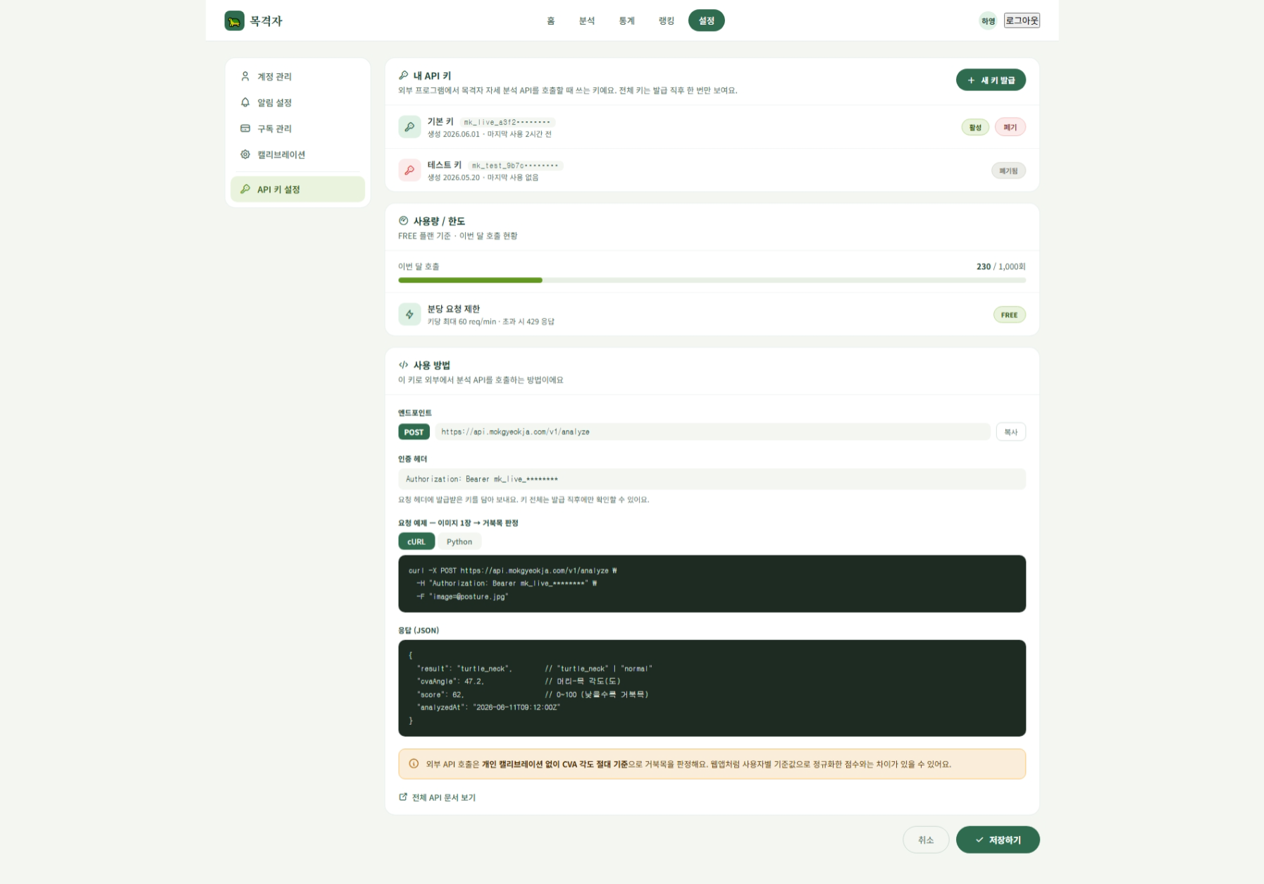
1. 화면 시안 |  |  |  |  |  |  |  |  |  |  |  |  |  |  |  | 4. 기본 정보
캡처 이미지 또는 와이어프레임을 붙여 넣는 영역 |  |  |  |  |  |  |  |  |  |  |  |  |  |  |  | 화면명 | 데이터api키생성 |  |  |  |  | 작성자 | 김현규
PC 화면 |  |  |  |  |  |  |  |  |  |  |  |  |  | 모바일 화면 |  | 화면 ID | setting-05 |  |  |  |  | 작성일 | 46182
 |  |  |  |  |  |  |  |  |  |  |  |  |  |  |  | 메뉴 | api키 생성 |  |  |  |  | 수정일 | 46182
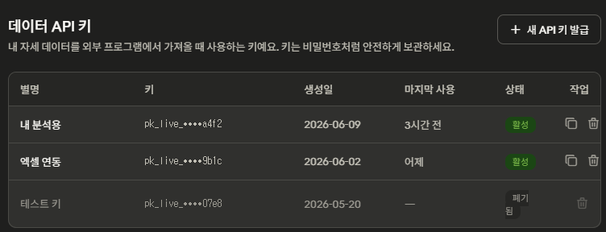
 |  |  |  |  |  |  |  |  |  |  |  |  |  |  |  | 사용자 | 로그인 사용자 및 관리자 |  |  |  |  | API 여부 | Y
 |  |  |  |  |  |  |  |  |  |  |  |  |  |  |  | 우선순위 | ★★★☆☆ |  |  |  |  | 관련 기능 | 데이터api키 생성
 |  |  |  |  |  |  |  |  |  |  |  |  |  |  |  | 설명 | 사용자가 자신의 자세 데이터(점수·통계 등)에 외부에서 접근할 수 있는 개인 API 키를 발급·조회·폐기하는 화면 |  |  |  |  | 관련 테이블 | member, api_key

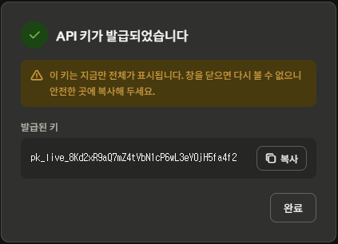
 |  |  |  |  |  |  |  |  |  |  |  |  |  |  |  | 5. 진입 경로
 |  |  |  |  |  |  |  |  |  |  |  |  |  |  |  | 이전 화면 |  |  |  | 현재 화면 |  |  |  | 다음 화면
 |  |  |  |  |  |  |  |  |  |  |  |  |  |  |  | 설정/ 마이페이지 |  |  |  | API키 생성 화면 |  |  |  | 키 발급 결과 모달 -> 키 목록

 |  |  |  |  |  |  |  |  |  |  |  |  |  |  |  | PC 주소 |  |  | /settings/api-keys |  |  | 권한 |  |  | 로그인 사용자(본인 키만 관리)

 |  |  |  |  |  |  |  |  |  |  |  |  |  |  |  | 6. 화면 구성 요소
 |  |  |  |  |  |  |  |  |  |  |  |  |  |  |  | 번호 | 요소명 |  |  | 타입 | 설명 |  |  |  |  |  | 필수
 |  |  |  |  |  |  |  |  |  |  |  |  |  |  |  | 1 | 발급된 키 목록 |  |  | table | 생성일, 상태(활성/폐기됨), 작업 |  |  |  |  |  | Y
 |  |  |  |  |  |  |  |  |  |  |  |  |  |  |  | 2 | API키 발급 버튼 |  |  | button | 새 키 생성 요청 |  |  |  |  |  | Y
 |  |  |  |  |  |  |  |  |  |  |  |  |  |  |  | 3 | 발급 결과 모달 |  |  | modal | 생성된 키 전체를 1회만 표시 + 복사 버튼 |  |  |  |  |  | Y
 |  |  |  |  |  |  |  |  |  |  |  |  |  |  |  | 4 | 키 폐기 버튼 |  |  | button | 선택한 키 비활성화/폐기 (status=revoked) |  |  |  |  |  | Y

2. 화면 흐름도
사용자의 행동 순서와 성공/실패 흐름을 간단히 작성

 |  |  |  |  |  |  |  |  | 키 발급 버튼 |  | 키 생성 API |  | 발급 결과 모달
 |  |  |  |  |  |  |  |  |  | → |  | →

 |  |  |  |  |  |  |  | →
 | 화면 진입 |  |  | 키 목록 조회 |  |  | 키 목록 표시
 |  |  | → |  |  | → |  |  |  |  |  |  |  |  |  | 7. 주요 기능 |  |  |  |  |  | 8. 데이터
 |  |  |  |  |  |  |  |  |  |  |  |  |  |  |  | •API 키 발급 (추측 불가능한 랜덤 생성, DB에는 해시만 저장) •발급된 키 목록 조회 (보안상 일부만 마스킹 표시) •키 폐기 / 비활성화 •키 복사 (발급 직후 1회만 전체 노출) |  |  |  |  |  | 입력 데이터 |  |  | 출력 데이터
 |  |  |  |  | ← |  |  | → |  |  |  |  |  |  |  |  |  |  |  |  |  | member_id : 사용자 식별 |  |  | apiKey : 발급된 키 (1회 노출)
 |  |  | 실패 시 에러 메시지 |  |  |  |  |  | 키 폐기 버튼 |  | 폐기 확인 |  | 폐기 API |  |  |  |  |  |  |  |  |  |  |  | keyId : 키 식별자
 |  |  |  |  |  |  |  |  |  | → |  | → |  |  |  |  |  |  |  |  |  |  |  |  | createdAt : 생성일시
 |  |  |  |  |  |  |  |  |  |  |  |  |  |  |  |  |  |  |  |  |  |  |  |  | status : 활성/폐기 상태
3. 개발 환경 / 시스템 구성
각 화면에서 어떤 서버/API/DB와 연결되는지 구현 단계에서 바로 확인하기 위한 영역

 | React Frontend |  |  | Spring Boot API/Business |  |  | MySQL Database
 |  |  | HTTP |  |  | JPA/JDBC |  |  |  |  |  |  |  |  |  | 9. API
 |  |  |  |  |  |  |  |  |  |  |  |  |  |  |  | Method |  | URL |  |  | 서버 |  | 설명 |  | 요청 데이터 | 응답 데이터
 |  |  |  |  |  |  |  |  |  |  |  |  |  |  |  | POST |  | /api/keys |  |  | Spring |  | 키 발급 |  | { keyName } | { apiKey, keyId, createdAt }
 |  |  |  |  |  |  |  |  |  |  |  |  |  |  |  | GET |  | /api/keys |  |  | Spring |  | 내 키 목록 조회 |  | - | [{ keyId, createdAt, status }]
 |  |  |  |  |  |  |  |  |  |  |  |  |  |  |  | DELETE |  | /api/keys/{id} |  |  | Spring |  | 키 폐기 |  | keyId | { success } (status=revoked 처리)
 |  |  |  |  |  |  |  |  |  |  |  |  |  |  |  | GET |  | /api/posture/data |  |  | Spring |  | (키로 보호되는) 자세 데이터 조회 |  | 헤더에 API 키 | { scores, stats, ... }

 |  |  |  |  |  |  |  |  |  |  |  |  |  |  |  | ※ 상세 Request/Response JSON은 필요 시 이 칸에 간단히 작성. 너무 길면 팀 README 또는 코드 주석에 연결. + 키 발급·관리는 인증/데이터 영역이므로 Spring Boot가 담당 (FastAPI는 YOLO 분석 전용).
구분 |  | 역할
React |  | 화면 구현, 업로드 폼, 결과 출력, API 호출
Spring Boot |  | 비즈니스 로직, 로그인/회원/결과 저장 API, MySQL 연동 |  |  |  |  |  |  |  |  |  |  |  |  |  | 10. 사용 테이블 |  |  |  |  |  | 11. 예외 처리
MySQL |  | 사용자, 파일, 분석 결과, 로그 데이터 저장 |  |  |  |  |  |  |  |  |  |  |  |  |  | 테이블명 |  | 용도 |  |  |  | 상황 |  |  | 처리 내용 / 메시지
 |  |  |  |  |  |  |  |  |  |  |  |  |  |  |  | member |  | 사용자 정보(키 소유자 연결) |  |  |  | 키 개수 초과 |  |  | 최대 N개까지만 발급할 수 있습니다.
 |  |  |  |  |  |  |  |  |  |  |  |  |  |  |  | api_key |  | 발급된 API 키 정보 |  |  |  | 폐기된 키로 요청 |  |  | 유효하지 않은 API 키입니다.
 |  |  |  |  |  |  |  |  |  |  |  |  |  |  |  |  |  |  |  |  |  | 키 없이 데이터 요청 |  |  | API 키가 필요합니다.
 |  |  |  |  |  |  |  |  |  |  |  |  |  |  |  |  |  |  |  |  |  | 타인 데이터 접근 시도 |  |  | 접근 권한이 없습니다.
 |  |  | ※ 보안 핵심 원칙 (구현 시 필수) 1. 키 원본은 DB에 저장하지 않는다 → SHA-256 등으로 해시 저장 (비밀번호와 동일) 2. 키 전체는 발급 순간 1회만 노출, 이후엔 다시 볼 수 없음 3. 분실 시 "재발급"만 가능, "다시 보기"는 불가 4. 키 생성은 secrets.token_urlsafe() 같은 암호학적 난수로 (일반 random 금지) ( 참고: 나중에 목록에서 키 끝 4자리 등을 보여주고 싶으면 key_prefix 컬럼 1개만 추가하면 됨. 현재 구성에선 생략. 별로 권장하진 않음)

12. 공통으로 별도 관리할 항목 : 문서 수를 늘리지 않기 위해 최소 항목만 유지
DB 상세 설계 테이블/컬럼/관계 |  |  |  |  |  | 프로젝트 공통 시스템 구성 React·Spring·FastAPI·MySQL 연결 |  |  |  |  |  |  |  |  | WBS/일정 담당자·기간·완료여부 |  |  |  |  |  | README/Git 규칙 실행방법·브랜치·커밋 규칙

